第一次
 | Keuwl | Accelerometer | Data | File |  | 2016-12-02 | 13-36-13
Number | Time(s) | X(g) | Y(g) | Z(g) | R(g) | Theta(deg) | Phi(deg)
1 | 19.93 | 0.005857374 | 0.9508471 | 0.043930303 | 0.9518794 | 87.3548 | 89.64706
2 | 19.957 | 0.0156196635 | 0.93522733 | 0.053692598 | 0.9368976 | 86.71464 | 89.04317
3 | 19.960001 | 0.006833603 | 0.91375035 | 0.045882765 | 0.9149271 | 87.125465 | 89.57151
4 | 19.990002 | 0.01952458 | 0.92546505 | 0.07809832 | 0.9289597 | 85.17741 | 88.791405
5 | 20 | 0.050763905 | 0.98111016 | 0.06931226 | 0.9848646 | 85.96433 | 87.038086
6 | 20.024 | 0.036120474 | 0.9928249 | 0.034168016 | 0.99406916 | 88.03025 | 87.91641
7 | 20.057001 | 0.002928687 | 0.98013395 | 0.027334413 | 0.9805194 | 88.402534 | 89.8288
8 | 20.060001 | 0.017572122 | 0.9596331 | 0.06833603 | 0.9622236 | 85.92749 | 88.95096
9 | 20.09 | 0.053692598 | 0.9596331 | 0.059549972 | 0.96297705 | 86.4546 | 86.79757
10 | 20.104 | 0.065407336 | 0.9664667 | 0.073217176 | 0.9714406 | 85.677536 | 86.12831
11 | 20.167002 | 0.029286869 | 0.9508471 | 0.05759751 | 0.95304006 | 86.53519 | 88.2358
12 | 20.167002 | 0.042954076 | 0.98208636 | 0.117147475 | 0.98998094 | 83.204094 | 87.49562
13 | 20.167002 | 0.045882765 | 0.96256185 | 0.12202863 | 0.9713504 | 82.78299 | 87.27093
14 | 20.18 | 0.04002539 | 0.95670444 | 0.12202863 | 0.96528566 | 82.737404 | 87.60433
15 | 20.205002 | 0.01952458 | 0.9401085 | 0.07516963 | 0.94331104 | 85.42943 | 88.81023
16 | 20.221 | 0.035144243 | 0.9596331 | 0.08688438 | 0.964199 | 84.83004 | 87.90262
17 | 20.241001 | 0.034168016 | 0.9586569 | 0.08590815 | 0.9631047 | 84.88246 | 87.958755
18 | 20.261002 | 0.03904916 | 0.967443 | 0.08395569 | 0.97186387 | 85.04426 | 87.68861
19 | 20.28 | 0.025381953 | 0.9576807 | 0.0741934 | 0.9608857 | 85.57158 | 88.48181
20 | 20.305 | 0.0156196635 | 0.95279956 | 0.06345488 | 0.95503795 | 86.19033 | 89.06081
21 | 20.320002 | 0.035144243 | 0.9693954 | 0.067359805 | 0.9723682 | 86.02771 | 87.92372
22 | 20.341002 | 0.033191785 | 0.9781815 | 0.062478654 | 0.9807366 | 86.34745 | 88.05658
23 | 20.36 | 0.022453265 | 0.96451426 | 0.12202863 | 0.9724623 | 82.79128 | 88.666435
24 | 20.384 | 0.016595893 | 0.95279956 | 0.08102701 | 0.9563827 | 85.13994 | 89.00212
25 | 20.400002 | 0.0019524579 | 0.9615856 | 0.067359805 | 0.963944 | 85.99294 | 89.88367
26 | 20.42 | 0.021477038 | 0.98208636 | 0.05759751 | 0.9840083 | 86.644356 | 88.74721
27 | 20.44 | 9.76E-04 | 0.9664667 | 0.06833603 | 0.9688801 | 85.95551 | 89.94212
28 | 20.467001 | 0.006833603 | 0.95279956 | 0.08297946 | 0.9564305 | 85.02279 | 89.58907
29 | 20.480001 | 0.020500809 | 0.9576807 | 0.10836142 | 0.96400976 | 83.54591 | 88.773674
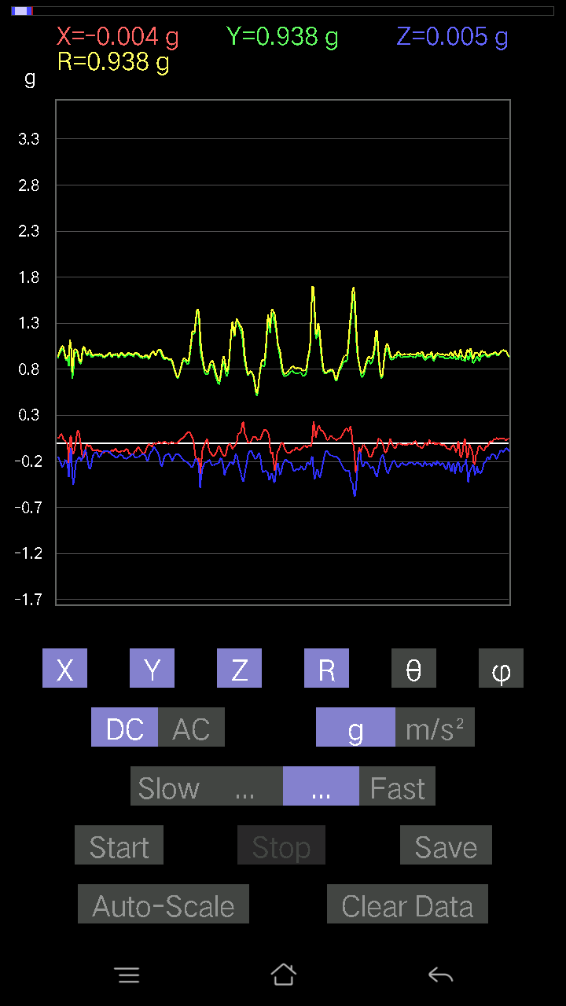
30 | 20.500002 | 0.03904916 | 0.9401085 | 0.12983845 | 0.9498352 | 82.14331 | 87.62148
31 | 20.52 | 0.029286869 | 0.9059405 | 0.10640897 | 0.9126383 | 83.304375 | 88.14841
32 | 20.547 | 0.002928687 | 0.90789294 | 0.08981306 | 0.9123292 | 84.35044 | 89.81518
33 | 20.561 | 0.012690976 | 0.9459658 | 0.09567044 | 0.950876 | 84.22553 | 89.23137
34 | 20.581001 | 0.008786061 | 0.98403883 | 0.07614586 | 0.98701966 | 85.57539 | 89.48844
35 | 20.601002 | 0.005857374 | 0.9859913 | 0.07224095 | 0.9886516 | 85.809654 | 89.65963
36 | 20.62 | 0.013667206 | 0.9723241 | 0.09859913 | 0.97740614 | 84.21025 | 89.19469
37 | 20.640001 | 0.017572122 | 0.9576807 | 0.10543273 | 0.9636271 | 83.71856 | 88.94882
38 | 20.660002 | 0.010738519 | 0.9459658 | 0.08981306 | 0.9502805 | 84.57676 | 89.34961
39 | 20.684002 | 0.0019524579 | 0.95377576 | 0.08297946 | 0.9573806 | 85.02774 | 89.88271
40 | 20.7 | -0.005857374 | 0.9615856 | 0.08005078 | 0.9649297 | 85.24126 | 90.34901
41 | 20.720001 | -0.002928687 | 0.95670444 | 0.08005078 | 0.96005213 | 85.217026 | 90.17539
42 | 20.748001 | -0.002928687 | 0.9488945 | 0.07809832 | 0.9521075 | 85.29492 | 90.17684
43 | 20.761002 | 0.0078098318 | 0.9479183 | 0.077122085 | 0.95108247 | 85.348854 | 89.527954
44 | 20.781 | 0.0019524579 | 0.9449896 | 0.07516963 | 0.9479766 | 85.451965 | 89.88162
45 | 20.804 | -9.76E-04 | 0.95670444 | 0.054668825 | 0.95826566 | 86.729515 | 90.058464
46 | 20.821001 | -0.004881145 | 0.967443 | 0.03904916 | 0.96824306 | 87.68864 | 90.28908
47 | 20.841002 | -0.004881145 | 1.0377314 | -0.25772443 | 1.0692672 | 103.94728 | 90.2695
48 | 20.86 | 0.012690976 | 1.0543274 | 0.11031388 | 1.0601587 | 84.02733 | 89.31036
49 | 20.889002 | -0.0039049159 | 0.97134787 | 0.114218794 | 0.97804797 | 83.29356 | 90.23033
50 | 20.900002 | -0.002928687 | 0.9059405 | 0.18938842 | 0.9255294 | 78.19233 | 90.18523
51 | 20.92 | -0.033191785 | 0.88055855 | 0.21477039 | 0.90697926 | 76.3024 | 92.15868
52 | 20.945002 | -0.04490653 | 0.8717725 | 0.31727442 | 0.9287987 | 70.025826 | 92.9488
53 | 20.960001 | -0.006833603 | 0.89715445 | 0.08297946 | 0.9010096 | 84.7158 | 90.43641
54 | 20.981 | -0.008786061 | 0.9654905 | 0.09859913 | 0.97055185 | 84.16922 | 90.521385
55 | 21.004002 | -9.76E-04 | 1.0084445 | 0.06931226 | 1.0108242 | 86.06814 | 90.055466
56 | 21.02 | -0.013667206 | 1.0318741 | 0.0039049159 | 1.0319719 | 89.783195 | 90.75884
57 | 21.041 | 0.008786061 | 1.0308977 | 0.017572122 | 1.0310849 | 89.0235 | 89.511696
58 | 21.061 | -0.027334413 | 0.96451426 | -0.008786061 | 0.9649415 | 90.5217 | 91.62333
59 | 21.080002 | -0.021477038 | 0.9313224 | 0.102504045 | 0.9371925 | 83.720795 | 91.32105
60 | 21.1 | -0.016595893 | 0.916679 | 0.15033926 | 0.92907363 | 80.68766 | 91.03719
61 | 21.12 | -0.017572122 | 0.91570276 | 0.14643435 | 0.92750376 | 80.91613 | 91.09936
62 | 21.151001 | 0.0156196635 | 0.9518233 | 0.1513155 | 0.9639024 | 80.96822 | 89.059845
63 | 21.161001 | -0.010738519 | 0.94303715 | 0.1181237 | 0.95046705 | 82.86084 | 90.652405
64 | 21.183 | -0.04002539 | 0.9488945 | 0.10836142 | 0.9559001 | 83.49092 | 92.41537
65 | 21.2 | -0.016595893 | 0.98892 | 0.14350566 | 0.9994159 | 81.74439 | 90.96144
66 | 21.221 | -0.025381953 | 0.9859913 | 0.06638357 | 0.98854935 | 86.14954 | 91.47462
67 | 21.243002 | -0.05759751 | 0.9752528 | -0.06345488 | 0.97901076 | 93.71625 | 93.379906
68 | 21.26 | -0.025381953 | 0.9606094 | 0.14741059 | 0.97218543 | 81.27871 | 91.51356
69 | 21.281 | 0.0078098318 | 0.99770606 | 0.127886 | 1.0058992 | 82.69588 | 89.55151
70 | 21.311 | 0.0156196635 | 1.0064921 | 0.09469421 | 1.0110576 | 84.625885 | 89.1109
71 | 21.333 | -0.01854835 | 0.9488945 | 0.08395569 | 0.9527819 | 84.94475 | 91.119835
72 | 21.35 | -0.035144243 | 0.93327487 | 0.08005078 | 0.93736076 | 85.10096 | 92.15656
73 | 21.371 | -0.03807293 | 0.93620354 | 0.04881145 | 0.9382479 | 87.0179 | 92.32879
74 | 21.394001 | -0.020500809 | 0.95279956 | 0.045882765 | 0.954124 | 87.243645 | 91.232605
75 | 21.410002 | -0.034168016 | 0.92448884 | 0.03807293 | 0.92590314 | 87.64335 | 92.11662
76 | 21.431002 | -0.034168016 | 0.89715445 | 0.034168016 | 0.89845484 | 87.82053 | 92.181046
77 | 21.461 | -0.024405725 | 0.9479183 | 0.041001618 | 0.94911844 | 87.52407 | 91.474846
78 | 21.485 | -0.014643434 | 0.967443 | 0.033191785 | 0.96812296 | 88.03525 | 90.86717
79 | 21.500002 | -0.014643434 | 0.9225364 | 0.010738519 | 0.9227151 | 89.333176 | 90.90938
80 | 21.52 | -0.06345488 | 0.82100856 | 0.010738519 | 0.8235271 | 89.25286 | 94.41954
81 | 21.544 | -0.021477038 | 0.80441266 | 0.017572122 | 0.8048911 | 88.74904 | 91.52938
82 | 21.561 | -0.033191785 | 0.84150934 | 0.01952458 | 0.84239 | 88.671906 | 92.25876
83 | 21.580002 | -0.055645052 | 0.8659151 | 0.011714748 | 0.86778027 | 89.2265 | 93.67686
84 | 21.61 | -0.0156196635 | 0.9283937 | -0.06345488 | 0.9306908 | 93.909485 | 90.963875
85 | 21.634 | 0.002928687 | 0.9469421 | -0.06638357 | 0.9492706 | 94.01003 | 89.8228
86 | 21.650002 | 0.020500809 | 0.9781815 | -0.065407336 | 0.98058015 | 93.82462 | 88.79937
87 | 21.67 | 0.025381953 | 1.04066 | -0.058573738 | 1.0426161 | 93.22055 | 88.60282
88 | 21.701 | 0.0370967 | 0.9898962 | -0.03807293 | 0.9913224 | 92.20106 | 87.85383
89 | 21.710001 | 0.031239327 | 0.9371798 | -0.0302631 | 0.93818855 | 91.84851 | 88.09085
90 | 21.734001 | 0.0302631 | 0.95377576 | -0.045882765 | 0.9553582 | 92.75279 | 88.182625
91 | 21.750002 | 0.027334413 | 0.976229 | -0.051740136 | 0.9779812 | 93.03265 | 88.39614
92 | 21.77 | 0.0370967 | 0.99965847 | -0.06443111 | 1.0024194 | 93.685265 | 87.87476
93 | 21.791 | 0.052716363 | 0.99868226 | -0.07028849 | 1.0025396 | 94.02033 | 86.97839
94 | 21.811 | 0.045882765 | 0.93327487 | -0.09469421 | 0.93918806 | 95.78671 | 87.185425
95 | 21.836 | 0.026358182 | 0.8854397 | -0.10836142 | 0.8924351 | 96.97419 | 88.2949
96 | 21.85 | -0.051740136 | 0.8366282 | -0.05759751 | 0.8402031 | 93.93082 | 93.53887
97 | 21.87 | -0.054668825 | 0.87274873 | -0.058573738 | 0.8764188 | 93.83211 | 93.58431
98 | 21.902 | -0.062478654 | 0.88055855 | -0.08395569 | 0.8867556 | 95.432755 | 94.05853
99 | 21.911001 | 0.006833603 | 0.8922733 | -0.1483868 | 0.9045535 | 99.44172 | 89.5612
100 | 21.935001 | 0.02831064 | 0.9371798 | -0.14252943 | 0.9483787 | 98.643585 | 88.269714
101 | 21.95 | 0.07516963 | 1.0045396 | -0.15912533 | 1.0198388 | 98.97653 | 85.720535
102 | 21.970001 | 0.07809832 | 0.9957536 | -0.14252943 | 1.0089297 | 98.12122 | 85.515396
103 | 22.004002 | 0.09469421 | 0.98892 | -0.14545812 | 1.0040357 | 98.32995 | 84.53031
104 | 22.01 | 0.11519502 | 1.0064921 | -0.14643435 | 1.0235914 | 98.22492 | 83.470795
105 | 22.037 | 0.0976229 | 1.019183 | -0.1415532 | 1.0335867 | 97.87159 | 84.52859
106 | 22.050001 | 0.082003236 | 1.0201592 | -0.11519502 | 1.0299122 | 96.421936 | 85.40429
107 | 22.071001 | 0.088836834 | 1.0357789 | -0.099575356 | 1.0443395 | 95.47133 | 85.09785
108 | 22.101002 | 0.08981306 | 1.0299215 | -0.093717985 | 1.0380692 | 95.17978 | 85.0162
109 | 22.111002 | 0.043930303 | 0.9479183 | -0.03904916 | 0.9497388 | 92.35642 | 87.34659
110 | 22.133001 | 0.10055158 | 0.8912971 | -0.045882765 | 0.8981238 | 92.92837 | 83.5634
111 | 22.151001 | 0.13569583 | 0.87274873 | -0.077122085 | 0.8865955 | 94.99028 | 81.16236
112 | 22.170002 | 0.13374338 | 0.91472656 | -0.065407336 | 0.92676324 | 94.04708 | 81.68165
113 | 22.198002 | 0.11519502 | 0.9371798 | -0.04881145 | 0.94549376 | 92.95923 | 82.992546
114 | 22.211 | 0.17084008 | 1.0279691 | -0.14350566 | 1.0519034 | 97.84102 | 80.56415
115 | 22.230001 | 0.16400647 | 1.0806855 | -0.18645974 | 1.1088492 | 99.680626 | 81.37055
116 | 22.261002 | 0.117147475 | 1.0660421 | -0.15619664 | 1.0837742 | 98.28649 | 83.72892
117 | 22.27 | 0.090789296 | 0.9781815 | -0.10836142 | 0.988344 | 96.294525 | 84.69732
118 | 22.291 | 0.08590815 | 0.9225364 | -0.09859913 | 0.9317593 | 96.07443 | 84.67986
119 | 22.323002 | 0.07907455 | 0.8854397 | -0.12202863 | 0.89729995 | 97.81618 | 84.89671
120 | 22.331001 | 0.058573738 | 0.92156017 | -0.14936304 | 0.93542147 | 99.18801 | 86.36321
121 | 22.356 | 0.054668825 | 0.9508471 | -0.16693515 | 0.9669365 | 99.94154 | 86.70941
122 | 22.37 | 0.077122085 | 0.98111016 | -0.19719826 | 1.0036993 | 101.330696 | 85.505394
123 | 22.390001 | 0.102504045 | 0.9967298 | -0.22258021 | 1.0264108 | 102.52426 | 84.12833
124 | 22.421001 | 0.09176553 | 1.0133257 | -0.268463 | 1.0522939 | 104.78079 | 84.82548
125 | 22.44 | 0.04002539 | 1.0201592 | -0.24503349 | 1.0499374 | 103.4961 | 87.75318
126 | 22.461 | 0.0302631 | 0.97037166 | -0.21574661 | 0.99452686 | 102.529015 | 88.21369
127 | 22.487001 | 0.014643434 | 0.9176552 | -0.17962612 | 0.9351851 | 101.07393 | 89.085785
128 | 22.500002 | 0.0039049159 | 0.8912971 | -0.1952458 | 0.91244 | 102.35581 | 89.74898
129 | 22.52 | -0.021477038 | 0.91375035 | -0.24796216 | 0.9470408 | 105.17858 | 91.34645
130 | 22.554 | -0.22453266 | 0.8336995 | -0.3738957 | 0.94088674 | 113.4149 | 105.0733
131 | 22.571001 | 0.045882765 | 1.1148535 | -0.13471961 | 1.1239008 | 96.884476 | 87.64327
132 | 22.59 | 0.08297946 | 1.0474937 | -0.05662128 | 1.0522997 | 93.08441 | 85.47065
133 | 22.622002 | -0.09567044 | 0.69507504 | -0.31434575 | 0.76882726 | 114.13349 | 97.836975
134 | 22.630001 | -0.12007617 | 0.77512586 | -0.45394647 | 0.90625924 | 120.05965 | 98.8058
135 | 22.662 | -0.08590815 | 0.9498709 | -0.36803833 | 1.022295 | 111.10092 | 95.16788
136 | 22.671001 | -0.011714748 | 0.98892 | -0.24698594 | 1.0193635 | 104.02199 | 90.678696
137 | 22.695002 | 0.06833603 | 0.99087244 | -0.18060236 | 1.0095123 | 100.30573 | 86.05482
138 | 22.711 | 0.13862452 | 0.97134787 | -0.18353106 | 0.998207 | 100.59472 | 81.87796
139 | 22.729002 | 0.12202863 | 0.89715445 | -0.15326795 | 0.91829634 | 99.607895 | 82.25431
140 | 22.765001 | 0.042954076 | 0.8678676 | -0.15912533 | 0.88337994 | 100.37747 | 87.16653
141 | 22.77 | -0.04783522 | 0.8561529 | -0.19426957 | 0.87921935 | 102.76524 | 93.19792
142 | 22.798 | -0.13569583 | 0.9518233 | -0.17084008 | 0.97650766 | 100.07575 | 98.11365
143 | 22.811 | -0.16595893 | 1.0240642 | -0.14545812 | 1.0475724 | 97.98145 | 99.20528
144 | 22.831001 | -0.13960074 | 1.0240642 | -0.09176553 | 1.0376015 | 95.07387 | 97.762726
145 | 22.863 | -0.059549972 | 0.9947773 | -0.0741934 | 0.99931616 | 94.2578 | 93.42579
146 | 22.87 | -0.010738519 | 0.95377576 | -0.12495731 | 0.9619864 | 97.46353 | 90.645065
147 | 22.895 | -0.027334413 | 0.95475197 | -0.19426957 | 0.9746995 | 101.49674 | 91.63992
148 | 22.911001 | -0.041977845 | 0.9693954 | -0.26358184 | 1.0054675 | 105.197586 | 92.47954
149 | 22.933 | -0.023429496 | 0.97037166 | -0.28408262 | 1.0113719 | 106.31323 | 91.38313
150 | 22.95 | -0.04490653 | 0.9391323 | -0.24698594 | 0.972105 | 104.71868 | 92.73763
151 | 22.971 | -0.073217176 | 0.9342511 | -0.174745 | 0.953269 | 100.56269 | 94.48111
152 | 23.002 | -0.08395569 | 0.938156 | -0.12983845 | 0.9508119 | 97.848564 | 95.113785
153 | 23.012001 | -0.077122085 | 0.9449896 | -0.11617125 | 0.95522195 | 96.985435 | 94.66566
154 | 23.039001 | -0.07614586 | 0.95377576 | -0.09859913 | 0.96187747 | 95.88355 | 94.5646
155 | 23.051 | -0.077122085 | 0.95572823 | -0.099575356 | 0.96399146 | 95.92893 | 94.613464
156 | 23.075 | -0.073217176 | 0.94206095 | -0.12690976 | 0.9533864 | 97.64962 | 94.44411
157 | 23.09 | -0.09176553 | 0.95279956 | -0.15912533 | 0.97034466 | 99.43848 | 95.501274
158 | 23.11 | -0.09176553 | 0.9508471 | -0.14936304 | 0.96687144 | 98.88668 | 95.5125
159 | 23.143002 | -0.09176553 | 0.9440134 | -0.12495731 | 0.9566591 | 97.50533 | 95.552155
160 | 23.150002 | -0.0976229 | 0.9498709 | -0.099575356 | 0.9600522 | 95.95335 | 95.867966
161 | 23.181002 | -0.111290105 | 0.92546505 | -0.09176553 | 0.93663865 | 95.622475 | 96.85707
162 | 23.210001 | -0.099575356 | 0.9283937 | -0.08688438 | 0.93775207 | 95.31618 | 96.12189
163 | 23.220001 | -0.08590815 | 0.938156 | -0.08688438 | 0.94607913 | 95.26926 | 95.232056
164 | 23.246 | -0.08786061 | 0.9508471 | -0.09176553 | 0.9592969 | 95.48926 | 95.27928
165 | 23.26 | -0.09176553 | 0.9459658 | -0.09274176 | 0.95492053 | 95.57334 | 95.54077
166 | 23.28 | -0.1044565 | 0.96353805 | -0.08981306 | 0.9733361 | 95.29441 | 96.18723
167 | 23.314001 | -0.10640897 | 0.9723241 | -0.099575356 | 0.98318475 | 95.81279 | 96.24547
168 | 23.331001 | -0.08102701 | 0.94206095 | -0.1210524 | 0.9532565 | 97.29559 | 94.91593
169 | 23.35 | -0.08102701 | 0.92937 | -0.12690976 | 0.9414882 | 97.74688 | 94.98273
170 | 23.384 | -0.09274176 | 0.95475197 | -0.13764828 | 0.9690714 | 98.16599 | 95.548134
171 | 23.392 | -0.077122085 | 0.9469421 | -0.14350566 | 0.9608543 | 98.589386 | 94.65608
172 | 23.425001 | -0.0605262 | 0.9508471 | -0.16010156 | 0.9661294 | 99.538734 | 93.64225
173 | 23.431002 | -0.082003236 | 0.95475197 | -0.16107778 | 0.9717108 | 99.54181 | 94.909065
174 | 23.463001 | -0.09859913 | 0.9401085 | -0.1513155 | 0.9572994 | 99.0946 | 95.98733
175 | 23.480001 | -0.093717985 | 0.92546505 | -0.13276714 | 0.9396253 | 98.12296 | 95.782394
176 | 23.501001 | -0.099575356 | 0.9488945 | -0.123004854 | 0.96200114 | 97.34615 | 95.99059
177 | 23.522001 | -0.08688438 | 0.9684192 | -0.13081467 | 0.9810694 | 97.662575 | 95.126724
178 | 23.541 | -0.09176553 | 0.9615856 | -0.12983845 | 0.9746414 | 97.65551 | 95.45131
179 | 23.560001 | -0.088836834 | 0.94206095 | -0.15326795 | 0.95857286 | 99.200615 | 95.38709
180 | 23.581001 | -0.084931925 | 0.9303462 | -0.16888762 | 0.9493579 | 100.24727 | 95.21611
181 | 23.622002 | -0.07516963 | 0.9410847 | -0.16986385 | 0.9592416 | 100.19981 | 94.56683
182 | 23.622002 | -0.06345488 | 0.9449896 | -0.17279254 | 0.96275085 | 100.339355 | 93.841576
183 | 23.640001 | -0.07516963 | 0.9596331 | -0.16498269 | 0.9766092 | 99.72585 | 94.47893
184 | 23.662 | -0.111290105 | 0.9606094 | -0.1483868 | 0.97835296 | 98.72372 | 96.60847
185 | 23.681002 | -0.119099945 | 0.95377576 | -0.14643435 | 0.97227365 | 98.66229 | 97.1178
186 | 23.7 | -0.12398108 | 0.95572823 | -0.13179092 | 0.97270584 | 97.786896 | 97.39137
187 | 23.740002 | -0.13179092 | 0.9459658 | -0.119099945 | 0.9624993 | 97.10802 | 97.931335
188 | 23.740002 | -0.12398108 | 0.9342511 | -0.13179092 | 0.95161194 | 97.96061 | 97.55935
189 | 23.779001 | -0.09176553 | 0.9615856 | -0.1444819 | 0.97669995 | 98.506905 | 95.45131
190 | 23.78 | -0.09274176 | 0.9596331 | -0.16693515 | 0.9784498 | 99.823395 | 95.52009
191 | 23.815 | -0.06833603 | 0.967443 | -0.15229172 | 0.9817375 | 98.92403 | 94.04042
192 | 23.821001 | -0.050763905 | 0.9586569 | -0.15424417 | 0.97231233 | 99.12776 | 93.03116
193 | 23.852001 | -0.046858992 | 0.9508471 | -0.15033926 | 0.96379864 | 98.974 | 92.82133
194 | 23.861002 | -0.07516963 | 0.92937 | -0.1415532 | 0.9430887 | 98.632454 | 94.62415
195 | 23.889002 | -0.088836834 | 0.9303462 | -0.13081467 | 0.94368875 | 97.96803 | 95.45452
196 | 23.900002 | -0.10152781 | 0.92448884 | -0.12007617 | 0.93776643 | 97.35663 | 96.267136
197 | 23.926 | -0.12495731 | 0.91863143 | -0.12398108 | 0.9353445 | 97.61704 | 97.74615
198 | 23.94 | -0.11324256 | 0.9274175 | -0.12690976 | 0.9428856 | 97.73533 | 96.961655
199 | 23.962002 | -0.088836834 | 0.938156 | -0.14252943 | 0.95307046 | 98.600716 | 95.40938
200 | 23.980001 | -0.04881145 | 0.93620354 | -0.18743597 | 0.95602924 | 101.306465 | 92.984566
201 | 24.002 | -0.02831064 | 0.9313224 | -0.1952458 | 0.9519894 | 101.83491 | 91.74116
202 | 24.045002 | -0.00976229 | 0.9059405 | -0.14741059 | 0.91790706 | 99.24139 | 90.617386
203 | 24.060001 | -0.024405725 | 0.9410847 | -0.11519502 | 0.94842285 | 96.97635 | 91.48555
204 | 24.086 | -0.033191785 | 0.97037166 | -0.09469421 | 0.97554594 | 95.57035 | 91.95905
205 | 24.101002 | -0.042954076 | 0.9791577 | -0.090789296 | 0.9842954 | 95.292366 | 92.51186
206 | 24.127 | -0.005857374 | 1.0035634 | -0.04881145 | 1.0047668 | 92.784515 | 90.334404
207 | 24.140001 | -0.0019524579 | 0.97330034 | -0.049787678 | 0.97457486 | 92.92832 | 90.11494
208 | 24.169 | -0.012690976 | 0.9449896 | -0.06833603 | 0.9475422 | 94.13572 | 90.769424
209 | 24.18 | -0.002928687 | 0.97427654 | -0.08688438 | 0.9781473 | 95.09604 | 90.17223
210 | 24.212002 | 0.005857374 | 0.99868226 | -0.10152781 | 1.0038468 | 95.80475 | 89.663956
211 | 24.220001 | 0.011714748 | 1.0045396 | -0.13764828 | 1.0139941 | 97.80191 | 89.331856
212 | 24.246 | 0.005857374 | 1.001611 | -0.1952458 | 1.0204802 | 101.03026 | 89.66494
213 | 24.26 | -0.002928687 | 0.9723241 | -0.25089085 | 1.0041758 | 104.46849 | 90.17258
214 | 24.279001 | -9.76E-04 | 0.9342511 | -0.24796216 | 0.9665978 | 104.86431 | 90.05987
215 | 24.314001 | 0.008786061 | 0.9205839 | -0.19231711 | 0.94049865 | 101.79931 | 89.453186
216 | 24.331001 | 0.016595893 | 0.90691674 | -0.1444819 | 0.91850334 | 99.05029 | 88.951645
217 | 24.358002 | 0.00976229 | 0.9127741 | -0.13374338 | 0.922572 | 98.33543 | 89.38724
218 | 24.371 | -9.76E-04 | 0.9196077 | -0.12593354 | 0.928191 | 97.79773 | 90.06082
219 | 24.395 | -0.00976229 | 0.9098454 | -0.117147475 | 0.91740805 | 97.33636 | 90.61474
220 | 24.410002 | -0.008786061 | 0.8991069 | -0.119099945 | 0.9070034 | 97.54538 | 90.559875
221 | 24.431002 | -0.0019524579 | 0.9020356 | -0.14057697 | 0.912926 | 98.85794 | 90.124016
222 | 24.465002 | 0.014643434 | 0.89715445 | -0.16986385 | 0.913211 | 100.719864 | 89.064896
223 | 24.480001 | 0.011714748 | 0.8678676 | -0.19622204 | 0.8898508 | 102.73906 | 89.226654
224 | 24.500002 | 0.0019524579 | 0.83077085 | -0.16986385 | 0.8479609 | 101.555695 | 89.86535
225 | 24.542002 | -0.002928687 | 0.7878168 | -0.13862452 | 0.79992545 | 99.97956 | 90.213
226 | 24.542002 | -0.0039049159 | 0.75267255 | -0.12593354 | 0.76314515 | 99.498344 | 90.29725
227 | 24.579 | -0.0019524579 | 0.7136234 | -0.1181237 | 0.7233363 | 99.39873 | 90.15676
228 | 24.580002 | 0.00976229 | 0.70093244 | -0.1210524 | 0.71137565 | 99.79751 | 89.20206
229 | 24.618002 | 0.017572122 | 0.7292431 | -0.12593354 | 0.7402456 | 99.79503 | 88.619644
230 | 24.62 | 0.0302631 | 0.77414954 | -0.13764828 | 0.7868738 | 100.074615 | 87.76133
231 | 24.657001 | 0.043930303 | 0.8180799 | -0.15717287 | 0.83419895 | 100.86011 | 86.92621
232 | 24.659 | 0.04783522 | 0.86884385 | -0.17572121 | 0.8877251 | 101.41685 | 86.848694
233 | 24.693 | 0.059549972 | 0.89617825 | -0.18938842 | 0.91790503 | 101.90718 | 86.19835
234 | 24.7 | 0.06931226 | 0.8942258 | -0.19329333 | 0.9175 | 102.16185 | 85.56781
235 | 24.728 | 0.08981306 | 0.8834872 | -0.20110317 | 0.9105265 | 102.75983 | 84.1954
236 | 24.740002 | 0.10348027 | 0.8649389 | -0.20500809 | 0.8949055 | 103.24312 | 83.17763
237 | 24.762001 | 0.1181237 | 0.8502955 | -0.21672285 | 0.8853951 | 104.16856 | 82.09104
238 | 24.781002 | 0.114218794 | 0.88055855 | -0.22843759 | 0.9168495 | 104.42751 | 82.60933
239 | 24.805 | 0.111290105 | 0.9723241 | -0.24405725 | 1.0086445 | 104.00258 | 83.47047
240 | 24.822 | 0.082003236 | 1.0787331 | -0.26162934 | 1.1130316 | 103.59517 | 85.65285
241 | 24.851002 | 0.058573738 | 1.1870944 | -0.26651052 | 1.2180525 | 102.63859 | 87.17519
242 | 24.861002 | 0.024405725 | 1.1802609 | -0.23527117 | 1.2037292 | 101.271126 | 88.81539
243 | 24.893002 | -0.0741934 | 1.1900232 | -0.2020794 | 1.209337 | 99.61921 | 93.56756
244 | 24.900002 | -0.16595893 | 1.3052181 | -0.16888762 | 1.3265216 | 97.31453 | 97.24629
245 | 24.93 | -0.1786499 | 1.4145558 | -0.18060236 | 1.4371852 | 97.2191 | 97.198006
246 | 24.941002 | -0.16595893 | 1.4340804 | -0.20598431 | 1.4582723 | 98.120316 | 96.60119
247 | 24.966002 | -0.17767367 | 1.372578 | -0.268463 | 1.4098265 | 100.977455 | 97.37565
248 | 25.001001 | -0.34558508 | 1.0387076 | -0.48713827 | 1.1981845 | 113.98915 | 108.40263
249 | 25.010002 | -0.22062775 | 0.93522733 | -0.36413342 | 1.0275797 | 110.75424 | 103.27385
250 | 25.034 | -0.084931925 | 0.895202 | -0.28505886 | 0.94332314 | 107.588936 | 95.41969
251 | 25.050001 | -0.041977845 | 0.8288184 | -0.24796216 | 0.8661335 | 106.63575 | 92.89943
252 | 25.080002 | -0.0156196635 | 0.7653635 | -0.2186753 | 0.79614335 | 105.942245 | 91.169136
253 | 25.090002 | 0.010738519 | 0.75169635 | -0.208913 | 0.7802611 | 105.53027 | 89.18154
254 | 25.121 | 0.04490653 | 0.74583894 | -0.20793676 | 0.7755837 | 105.55145 | 86.55441
255 | 25.131 | 0.013667206 | 0.7507201 | -0.19817449 | 0.77655685 | 104.78522 | 88.957016
256 | 25.161001 | -0.07516963 | 0.7907455 | -0.18353106 | 0.8152377 | 103.01028 | 95.43032
257 | 25.170002 | -0.102504045 | 0.8336995 | -0.1952458 | 0.86237055 | 103.08556 | 97.009384
258 | 25.203001 | -0.111290105 | 0.8463905 | -0.23331872 | 0.88498586 | 105.286224 | 97.49073
259 | 25.211 | -0.14057697 | 0.85322416 | -0.24112856 | 0.89771724 | 105.581085 | 99.35598
260 | 25.252 | -0.14252943 | 0.8190561 | -0.24308102 | 0.86617315 | 106.29828 | 99.871574
261 | 25.252 | -0.13862452 | 0.77805454 | -0.23331872 | 0.8240287 | 106.44794 | 100.10228
262 | 25.301 | -0.111290105 | 0.72631437 | -0.22843759 | 0.76948154 | 107.26983 | 98.71144
263 | 25.301 | -0.09274176 | 0.6882414 | -0.22648512 | 0.73046064 | 108.06272 | 97.67448
264 | 25.311 | -0.049787678 | 0.6560259 | -0.22648512 | 0.6958048 | 108.995926 | 94.34002
265 | 25.345001 | -0.02831064 | 0.63357264 | -0.21184167 | 0.6686499 | 108.47072 | 92.55851
266 | 25.35 | -0.054668825 | 0.67555046 | -0.17084008 | 0.6989588 | 104.147606 | 94.62657
267 | 25.394001 | -0.090789296 | 0.7604824 | -0.16693515 | 0.78386444 | 102.29613 | 96.80797
268 | 25.394001 | -0.117147475 | 0.8502955 | -0.20012695 | 0.88134944 | 103.12456 | 97.844406
269 | 25.410002 | -0.13960074 | 0.89617825 | -0.26553428 | 0.9450568 | 106.318214 | 98.854004
270 | 25.443 | -0.14741059 | 0.8297946 | -0.35144243 | 0.9131269 | 112.63616 | 100.07334
271 | 25.460001 | -0.12690976 | 0.7575537 | -0.30165476 | 0.82522076 | 111.441086 | 99.51021
272 | 25.486002 | -0.07516963 | 0.72338563 | -0.26943922 | 0.7755867 | 110.3284 | 95.93252
273 | 25.500002 | -0.025381953 | 0.74583894 | -0.255772 | 0.7888849 | 108.918304 | 91.949104
274 | 25.531002 | -0.017572122 | 0.86298645 | -0.2323425 | 0.8938889 | 105.065506 | 91.1665
275 | 25.54 | -0.00976229 | 1.0260166 | -0.20793676 | 1.0469208 | 101.45612 | 90.545135
276 | 25.572 | -0.034168016 | 1.1919756 | -0.20403185 | 1.2097943 | 99.70934 | 91.64194
277 | 25.583002 | -0.067359805 | 1.2993608 | -0.22453266 | 1.3203373 | 99.79114 | 92.9676
278 | 25.611002 | -0.045882765 | 1.2124764 | -0.23136626 | 1.2352062 | 100.79583 | 92.16717
279 | 25.62 | -0.035144243 | 1.1539028 | -0.1786499 | 1.1681792 | 98.796776 | 91.74451
280 | 25.649002 | -0.013667206 | 1.2837411 | -0.117147475 | 1.2891476 | 95.213776 | 90.60997
281 | 25.660002 | 0.008786061 | 1.3423148 | -0.12886222 | 1.3485147 | 95.483475 | 89.62498
282 | 25.685001 | 0.093717985 | 1.309123 | -0.19036464 | 1.3262069 | 98.252785 | 85.90527
283 | 25.7 | 0.10348027 | 1.2720264 | -0.25674823 | 1.3017983 | 101.37478 | 85.34919
284 | 25.732 | 0.107385196 | 1.2329772 | -0.29774985 | 1.2729568 | 103.52703 | 85.02243
285 | 25.741001 | 0.13374338 | 1.2124764 | -0.34168017 | 1.26678 | 105.647804 | 83.70538
286 | 25.774002 | 0.21672285 | 1.1460928 | -0.40513504 | 1.2347598 | 109.154 | 79.29197
287 | 25.78 | 0.23039004 | 1.0133257 | -0.41684976 | 1.1196752 | 111.85724 | 77.19096
288 | 25.813002 | 0.10348027 | 0.89032084 | -0.3436326 | 0.9599285 | 110.97603 | 83.37037
289 | 25.820002 | 0.08005078 | 0.8288184 | -0.2723679 | 0.8760892 | 108.11291 | 84.483246
290 | 25.851002 | 0.041977845 | 0.77122086 | -0.20988922 | 0.8003732 | 105.20297 | 86.884445
291 | 25.889002 | 0.002928687 | 0.733148 | -0.13179092 | 0.744905 | 100.19059 | 89.771126
292 | 25.889002 | 0.0019524579 | 0.7468152 | -0.102504045 | 0.7538195 | 97.81527 | 89.850204
293 | 25.927002 | 0.005857374 | 0.77512586 | -0.08102701 | 0.77937144 | 95.967514 | 89.56704
294 | 25.93 | 0.023429496 | 0.77024466 | -0.08688438 | 0.7754835 | 96.43287 | 88.2577
295 | 25.970001 | 0.051740136 | 0.7468152 | -0.114218794 | 0.75726867 | 98.675026 | 86.03682
296 | 25.970001 | 0.07028849 | 0.7145996 | -0.13667206 | 0.7309393 | 100.77667 | 84.382416
297 | 25.992 | 0.06833603 | 0.6452874 | -0.16205402 | 0.6688252 | 104.022125 | 83.9549
298 | 26.016 | 0.06345488 | 0.55645055 | -0.17376876 | 0.5863952 | 107.23754 | 83.49438
299 | 26.03 | 0.042954076 | 0.511544 | -0.16595893 | 0.5395041 | 107.91549 | 85.200165
300 | 26.054 | 0.0302631 | 0.5613316 | -0.12690976 | 0.5762943 | 102.72177 | 86.913994
301 | 26.070002 | 0.04002539 | 0.6970275 | -0.10543273 | 0.70609164 | 98.58745 | 86.71352
302 | 26.092001 | 0.035144243 | 0.77903074 | -0.14350566 | 0.7929173 | 100.4271 | 87.41698
303 | 26.11 | 0.06638357 | 0.84248555 | -0.23429495 | 0.8769736 | 105.49552 | 85.49469
304 | 26.132002 | 0.102504045 | 0.844438 | -0.30946457 | 0.9051801 | 109.99156 | 83.07888
305 | 26.150002 | 0.12593354 | 0.82393724 | -0.32117933 | 0.89324576 | 111.07345 | 81.30996
306 | 26.179 | 0.1483868 | 0.844438 | -0.30165476 | 0.90889484 | 109.383644 | 80.03359
307 | 26.19 | 0.14252943 | 0.967443 | -0.29872608 | 1.0224959 | 106.986946 | 81.61913
308 | 26.218 | 0.12983845 | 1.1675699 | -0.30946457 | 1.2148439 | 104.75795 | 83.65455
309 | 26.230001 | 0.117147475 | 1.3481722 | -0.33094162 | 1.393131 | 103.74213 | 85.03384
310 | 26.274002 | 0.07809832 | 1.2564068 | -0.40708748 | 1.3230183 | 107.92043 | 86.44307
311 | 26.274002 | -0.07224095 | 1.1909994 | -0.38951537 | 1.2551576 | 108.07923 | 93.47106
312 | 26.29 | -0.12495731 | 1.381364 | -0.32801294 | 1.4252626 | 103.305435 | 95.16887
313 | 26.318 | -0.099575356 | 1.4096746 | -0.34656128 | 1.455061 | 103.77894 | 94.0405
314 | 26.331001 | -0.19622204 | 1.3481722 | -0.40903994 | 1.4224575 | 106.71185 | 98.28107
315 | 26.36 | -0.302631 | 1.3032657 | -0.43246946 | 1.4060999 | 107.91265 | 103.07295
316 | 26.37 | -0.25674823 | 1.240787 | -0.336799 | 1.3110704 | 104.88552 | 101.69086
317 | 26.399002 | -0.12007617 | 1.1587838 | -0.25381953 | 1.1923181 | 102.29112 | 95.91602
318 | 26.411001 | -0.08688438 | 1.0435888 | -0.21379416 | 1.0688004 | 101.538826 | 94.75921
319 | 26.438002 | -0.07028849 | 0.9898962 | -0.29579738 | 1.0355341 | 106.597534 | 94.06152
320 | 26.451002 | -0.027334413 | 0.92448884 | -0.34851375 | 0.9883768 | 110.64717 | 91.69357
321 | 26.476002 | -0.0019524579 | 0.84150934 | -0.30848834 | 0.8962739 | 110.13235 | 90.132935
322 | 26.490002 | 0.006833603 | 0.77512586 | -0.24698594 | 0.8135532 | 107.6733 | 89.49489
323 | 26.514002 | -0.01952458 | 0.7380291 | -0.21184167 | 0.7680788 | 106.010124 | 91.51541
324 | 26.53 | -0.0605262 | 0.7224094 | -0.18841219 | 0.7490247 | 104.56886 | 94.78927
325 | 26.553001 | -0.082003236 | 0.72729063 | -0.17669745 | 0.7529264 | 103.572815 | 96.43303
326 | 26.595001 | -0.1044565 | 0.7380291 | -0.18743597 | 0.76858985 | 104.11506 | 98.05582
327 | 26.595001 | -0.11031388 | 0.74291027 | -0.20793676 | 0.779309 | 105.47524 | 98.44607
328 | 26.614 | -0.107385196 | 0.75657743 | -0.21086545 | 0.79272014 | 105.42652 | 98.07835
329 | 26.634 | -0.102504045 | 0.76926845 | -0.21281794 | 0.8047189 | 105.335014 | 97.58988
330 | 26.651001 | -0.09176553 | 0.7839119 | -0.22062775 | 0.8195214 | 105.617584 | 96.67671
331 | 26.671001 | -0.07809832 | 0.78488815 | -0.2626056 | 0.83133054 | 108.41431 | 95.682365
332 | 26.715002 | -0.08102701 | 0.77024466 | -0.29579738 | 0.8290587 | 110.90301 | 96.005226
333 | 26.715002 | -0.07809832 | 0.754625 | -0.30555966 | 0.8178783 | 111.937836 | 95.90867
334 | 26.731 | -0.052716363 | 0.75267255 | -0.29189247 | 0.8090094 | 111.149475 | 94.00639
335 | 26.754002 | -0.051740136 | 0.75950617 | -0.28213018 | 0.81186455 | 110.33503 | 93.89716
336 | 26.77 | -0.061502427 | 0.7604824 | -0.28505886 | 0.8144781 | 110.48668 | 94.62361
337 | 26.794 | -0.08005078 | 0.7585299 | -0.29384494 | 0.81738645 | 111.06908 | 96.02436
338 | 26.810001 | -0.073217176 | 0.76243484 | -0.26651052 | 0.8109843 | 109.1854 | 95.48534
339 | 26.834002 | -0.05759751 | 0.7604824 | -0.24991462 | 0.80256355 | 108.14335 | 94.33121
340 | 26.85 | -0.04881145 | 0.733148 | -0.2723679 | 0.783628 | 110.338936 | 93.80901
341 | 26.872002 | -0.041977845 | 0.7292431 | -0.28994003 | 0.78588986 | 111.64977 | 93.29452
342 | 26.889002 | -0.026358182 | 0.73412424 | -0.2889638 | 0.7893879 | 111.47287 | 92.05628
343 | 26.912 | -0.035144243 | 0.7438865 | -0.26651052 | 0.7909678 | 109.69069 | 92.70488
344 | 26.930002 | -0.050763905 | 0.8092938 | -0.22062775 | 0.840363 | 105.22075 | 93.58924
345 | 26.952002 | -0.026358182 | 0.91472656 | -0.20793676 | 0.93843335 | 102.80177 | 91.65054
346 | 26.970001 | -0.026358182 | 0.9576807 | -0.2323425 | 0.98581445 | 103.63205 | 91.57655
347 | 26.994001 | -0.027334413 | 1.0650659 | -0.23527117 | 1.0910844 | 102.45252 | 91.470146
348 | 27.010002 | -0.03807293 | 1.4516525 | -0.16205402 | 1.461166 | 96.36762 | 91.50237
349 | 27.035002 | 0.06931226 | 1.6976621 | -0.14545812 | 1.7052914 | 94.893166 | 87.662025
350 | 27.051 | 0.23722363 | 1.637136 | -0.3065359 | 1.6823952 | 100.49805 | 81.755135
351 | 27.076002 | 0.1415532 | 1.3960074 | -0.3973252 | 1.458335 | 105.81018 | 84.210075
352 | 27.090002 | 0.055645052 | 1.1324255 | -0.33777523 | 1.1830368 | 106.58966 | 87.18687
353 | 27.116001 | 0.12007617 | 1.138283 | -0.2860351 | 1.1797976 | 104.030846 | 83.9782
354 | 27.130001 | 0.1718163 | 1.2525018 | -0.30555966 | 1.3006339 | 103.58758 | 82.189
355 | 27.157001 | 0.18938842 | 1.2007617 | -0.37096703 | 1.2709497 | 106.97065 | 81.03694
356 | 27.170002 | 0.14936304 | 1.0660421 | -0.36706212 | 1.1373168 | 108.82895 | 82.024216
357 | 27.198002 | 0.127886 | 0.9459658 | -0.31141704 | 1.0040851 | 108.068275 | 82.30081
358 | 27.210001 | 0.13667206 | 0.8336995 | -0.24991462 | 0.88101727 | 106.479126 | 80.690056
359 | 27.239002 | 0.11519502 | 0.76926845 | -0.18353106 | 0.7992043 | 103.27601 | 81.48346
360 | 27.250002 | 0.093717985 | 0.754625 | -0.12593354 | 0.7707796 | 99.403404 | 82.9206
361 | 27.28 | 0.06443111 | 0.75169635 | -0.09274176 | 0.7601314 | 97.00798 | 85.10091
362 | 27.29 | 0.02831064 | 0.7614586 | -0.08786061 | 0.76703334 | 96.57744 | 87.87075
363 | 27.322 | 0.02831064 | 0.77610207 | -0.1044565 | 0.7836116 | 97.66041 | 87.91089
364 | 27.330002 | 0.052716363 | 0.77512586 | -0.12202863 | 0.7864414 | 98.9264 | 86.1093
365 | 27.365002 | 0.07516963 | 0.77903074 | -0.13471961 | 0.7941591 | 99.76678 | 84.488525
366 | 27.37 | 0.07809832 | 0.78684056 | -0.13179092 | 0.80161476 | 99.462776 | 84.33164
367 | 27.415 | 0.0605262 | 0.780007 | -0.1444819 | 0.79558116 | 100.46329 | 85.56291
368 | 27.415 | 0.049787678 | 0.75657743 | -0.14350566 | 0.7716749 | 100.71748 | 86.23499
369 | 27.431002 | 0.045882765 | 0.7155758 | -0.15033926 | 0.7326362 | 101.84139 | 86.331215
370 | 27.461 | 0.033191785 | 0.66969305 | -0.14545812 | 0.68611115 | 102.2398 | 87.16259
371 | 27.470001 | 0.034168016 | 0.6794554 | -0.1552204 | 0.6977969 | 102.85259 | 87.12117
372 | 27.502 | 0.045882765 | 0.7380291 | -0.16595893 | 0.7578486 | 102.649536 | 86.442535
373 | 27.510002 | 0.043930303 | 0.780007 | -0.17572121 | 0.8007614 | 102.6763 | 86.77648
374 | 27.560001 | 0.054668825 | 0.7995315 | -0.20598431 | 0.82744724 | 104.414764 | 86.088425
375 | 27.560001 | 0.07224095 | 0.82393724 | -0.23039004 | 0.85858655 | 105.5653 | 84.98925
376 | 27.570002 | 0.090789296 | 0.8581053 | -0.25381953 | 0.8994508 | 106.39119 | 83.96046
377 | 27.609001 | 0.117147475 | 0.87860614 | -0.2831064 | 0.9304953 | 107.71326 | 82.40536
378 | 27.61 | 0.13667206 | 0.8912971 | -0.29189247 | 0.94778216 | 107.93719 | 81.282135
379 | 27.659 | 0.1552204 | 0.88739216 | -0.30360723 | 0.9506501 | 108.62471 | 80.07834
380 | 27.659 | 0.16010156 | 0.88836837 | -0.30848834 | 0.95393705 | 108.86772 | 79.78383
381 | 27.670002 | 0.12495731 | 0.98794377 | -0.29579738 | 1.0388182 | 106.54356 | 82.79138
382 | 27.702002 | 0.13276714 | 1.1578076 | -0.302631 | 1.2040478 | 104.5571 | 83.4584
383 | 27.711 | 0.18157859 | 1.2847173 | -0.37682438 | 1.3510981 | 106.1947 | 81.95525
384 | 27.744001 | 0.13276714 | 1.3803878 | -0.43051702 | 1.4520477 | 107.24688 | 84.506134
385 | 27.750002 | -9.76E-04 | 1.5941819 | -0.43539813 | 1.6525702 | 105.275894 | 90.03509
386 | 27.788002 | -0.024405725 | 1.6137065 | -0.5252112 | 1.6972009 | 108.02653 | 90.86648
387 | 27.79 | -0.16498269 | 1.4497001 | -0.5867136 | 1.5726037 | 111.90595 | 96.49259
388 | 27.835001 | -0.32996538 | 1.21931 | -0.49982923 | 1.3584636 | 111.588455 | 105.142494
389 | 27.835001 | -0.28213018 | 1.001611 | -0.34753752 | 1.097089 | 108.46839 | 105.73128
390 | 27.85 | -0.1513155 | 0.9059405 | -0.18450728 | 0.93683904 | 101.35846 | 99.482346
391 | 27.883001 | -0.04490653 | 0.8551766 | -0.09859913 | 0.86201245 | 96.56801 | 93.00592
392 | 27.890001 | -0.102504045 | 0.77903074 | -0.107385196 | 0.7930496 | 97.78221 | 97.49586
393 | 27.938002 | -0.08297946 | 0.7224094 | -0.208913 | 0.7565749 | 106.029366 | 96.55255
394 | 27.939001 | -0.02831064 | 0.7155758 | -0.2596769 | 0.7617626 | 109.931076 | 92.26563
395 | 27.95 | -0.01854835 | 0.7390053 | -0.24503349 | 0.7787903 | 108.338684 | 91.43777
396 | 27.987001 | -0.034168016 | 0.7819594 | -0.21086545 | 0.81061226 | 105.07784 | 92.50197
397 | 27.990002 | -0.055645052 | 0.83760446 | -0.2020794 | 0.86343133 | 103.53517 | 93.80078
398 | 28.037 | -0.07224095 | 0.8717725 | -0.21184167 | 0.9000461 | 103.61329 | 94.73709
399 | 28.037 | -0.10933765 | 0.895202 | -0.2323425 | 0.9313025 | 104.446815 | 96.96347
400 | 28.050001 | -0.15326795 | 0.89715445 | -0.24405725 | 0.9423063 | 105.01073 | 99.694695
401 | 28.082 | -0.1513155 | 0.8581053 | -0.27041543 | 0.91234076 | 107.24135 | 100.00054
402 | 28.090002 | -0.14936304 | 0.8649389 | -0.27529657 | 0.9199005 | 107.41363 | 99.79756
403 | 28.134 | -0.1181237 | 0.8932495 | -0.25479576 | 0.93635935 | 105.790054 | 97.53311
404 | 28.134 | -0.077122085 | 0.9401085 | -0.27139166 | 0.9815321 | 106.05131 | 94.68977
405 | 28.150002 | -0.04881145 | 1.019183 | -0.30751213 | 1.065683 | 106.77169 | 92.74196
406 | 28.185001 | -0.061502427 | 1.1646413 | -0.35437113 | 1.2189137 | 106.90149 | 93.02287
407 | 28.19 | -0.036120474 | 1.1587838 | -0.36706212 | 1.2160671 | 107.56837 | 91.78539
408 | 28.244001 | 0.03807293 | 0.99868226 | -0.3104408 | 1.046513 | 107.25609 | 87.81676
409 | 28.244001 | 0.049787678 | 0.84834296 | -0.24405725 | 0.88415414 | 106.02369 | 86.641266
410 | 28.250002 | 0.035144243 | 0.7438865 | -0.18743597 | 0.7679417 | 104.12722 | 87.29512
411 | 28.294 | 0.016595893 | 0.70093244 | -0.14741059 | 0.71645766 | 101.87336 | 88.64367
412 | 28.294 | -0.0019524579 | 0.7302193 | -0.127886 | 0.74133587 | 99.93364 | 90.1532
413 | 28.310001 | -0.051740136 | 0.85322416 | -0.15717287 | 0.8691213 | 100.418755 | 93.47021
414 | 28.341002 | -0.093717985 | 0.9449896 | -0.22160399 | 0.9751393 | 103.13544 | 95.663704
415 | 28.350002 | -0.10836142 | 1.0055158 | -0.2762728 | 1.0483944 | 105.27902 | 96.150856
416 | 28.382002 | -0.071264714 | 1.0269929 | -0.31532198 | 1.0766712 | 107.02971 | 93.96948
417 | 28.390001 | -0.03807293 | 1.0113733 | -0.33094162 | 1.0648229 | 108.10715 | 92.15587
418 | 28.424002 | 0.002928687 | 0.9615856 | -0.2967736 | 1.0063449 | 107.15169 | 89.82549
419 | 28.430002 | 0.045882765 | 0.9196077 | -0.26358184 | 0.9577364 | 105.97473 | 87.14366
420 | 28.479002 | 0.004881145 | 0.9020356 | -0.23331872 | 0.93173474 | 104.50197 | 89.689964
421 | 28.480001 | -0.01952458 | 0.9059405 | -0.20598431 | 0.92926794 | 102.806725 | 91.234634
422 | 28.491001 | -0.04002539 | 0.9127741 | -0.19036464 | 0.93327236 | 101.76953 | 92.510826
423 | 28.528002 | -0.05759751 | 0.9313224 | -0.20110317 | 0.9545268 | 102.162415 | 93.53894
424 | 28.53 | -0.051740136 | 0.92546505 | -0.22843759 | 0.9546446 | 103.84468 | 93.19991
425 | 28.577002 | -0.016595893 | 0.9410847 | -0.25381953 | 0.97485393 | 105.09183 | 91.0103
426 | 28.577002 | -0.014643434 | 0.9586569 | -0.26748675 | 0.99538267 | 105.58856 | 90.87512
427 | 28.591002 | -0.0039049159 | 0.95377576 | -0.25772443 | 0.98799056 | 105.12093 | 90.23457
428 | 28.622002 | -0.004881145 | 0.93620354 | -0.23429495 | 0.9650881 | 104.05012 | 90.29872
429 | 28.630001 | -0.016595893 | 0.9264413 | -0.21477039 | 0.9511547 | 103.049904 | 91.02626
430 | 28.665 | -0.01854835 | 0.9274175 | -0.21477039 | 0.9521416 | 103.03614 | 91.14576
431 | 28.680002 | -0.022453265 | 0.9440134 | -0.23039004 | 0.9719799 | 103.71141 | 91.36252
432 | 28.708002 | -0.017572122 | 0.9313224 | -0.23527117 | 0.9607407 | 104.17505 | 91.080925
433 | 28.720001 | -0.021477038 | 0.9313224 | -0.24112856 | 0.9622711 | 104.512 | 91.32105
434 | 28.753002 | -0.024405725 | 0.9371798 | -0.23722363 | 0.9670453 | 104.20002 | 91.49174
435 | 28.77 | -0.004881145 | 0.93522733 | -0.22355644 | 0.961588 | 103.44352 | 90.299034
436 | 28.796001 | -0.012690976 | 0.9401085 | -0.208913 | 0.96312493 | 102.5277 | 90.773415
437 | 28.810001 | -0.010738519 | 0.94303715 | -0.21574661 | 0.9674611 | 102.88547 | 90.652405
438 | 28.839 | -0.01854835 | 0.94303715 | -0.21769907 | 0.9680165 | 102.99652 | 91.12679
439 | 28.850002 | -0.014643434 | 0.93327487 | -0.21574661 | 0.95799947 | 103.01495 | 90.89892
440 | 28.883001 | 0.010738519 | 0.9283937 | -0.23136626 | 0.9568493 | 103.992805 | 89.3373
441 | 28.891 | 0.022453265 | 0.9371798 | -0.23331872 | 0.96604747 | 103.976204 | 88.62755
442 | 28.927002 | 0.017572122 | 0.9283937 | -0.21672285 | 0.9535158 | 103.13747 | 88.915665
443 | 28.931002 | -0.01854835 | 0.9498709 | -0.21672285 | 0.97445756 | 102.85024 | 91.11868
444 | 28.978 | -0.03904916 | 0.9508471 | -0.21965154 | 0.9766688 | 102.99692 | 92.351685
445 | 28.979002 | -0.0370967 | 0.94206095 | -0.2255089 | 0.96938604 | 103.451996 | 92.25504
446 | 28.990002 | -0.04490653 | 0.9401085 | -0.22355644 | 0.9673666 | 103.361725 | 92.734795
447 | 29.024002 | -0.054668825 | 0.95572823 | -0.24796216 | 0.9888834 | 104.52187 | 93.27382
448 | 29.03 | -0.052716363 | 0.9508471 | -0.25772443 | 0.9865653 | 105.143295 | 93.17332
449 | 29.071001 | -0.029286869 | 0.9225364 | -0.23039004 | 0.95132047 | 104.0152 | 91.818306
450 | 29.071001 | 0.002928687 | 0.90496427 | -0.19719826 | 0.92620516 | 102.29294 | 89.814575
451 | 29.116001 | -9.76E-04 | 0.90398806 | -0.22648512 | 0.9319286 | 104.065346 | 90.061874
452 | 29.116001 | -0.025381953 | 0.92156017 | -0.24405725 | 0.95366734 | 104.827774 | 91.57766
453 | 29.130001 | -0.011714748 | 0.9391323 | -0.22453266 | 0.9656716 | 103.44516 | 90.71467
454 | 29.161001 | 0.034168016 | 0.9283937 | -0.22355644 | 0.9555417 | 103.5302 | 87.89227
455 | 29.171001 | 0.004881145 | 0.9371798 | -0.2255089 | 0.96394193 | 103.52941 | 89.701584
456 | 29.203001 | -0.006833603 | 0.9606094 | -0.25674823 | 0.9943524 | 104.96367 | 90.407585
457 | 29.210001 | 0.0039049159 | 0.91375035 | -0.22843759 | 0.9418804 | 104.03612 | 89.75515
458 | 29.258001 | 0.014643434 | 0.88934463 | -0.21184167 | 0.91434413 | 103.396416 | 89.05669
459 | 29.258001 | -0.014643434 | 0.9127741 | -0.22453266 | 0.9400989 | 103.818054 | 90.919106
460 | 29.27 | -0.004881145 | 0.94206095 | -0.24112856 | 0.9724431 | 104.356926 | 90.29687
461 | 29.310001 | -0.008786061 | 0.9459658 | -0.19329333 | 0.9655521 | 101.548035 | 90.53214
462 | 29.311 | -0.0039049159 | 0.95475197 | -0.2186753 | 0.97948223 | 102.900345 | 90.23434
463 | 29.356 | 0.004881145 | 0.9391323 | -0.22160399 | 0.9649361 | 103.276855 | 89.70221
464 | 29.356 | -0.013667206 | 0.93327487 | -0.24698594 | 0.9655003 | 104.82167 | 90.839
465 | 29.37 | -0.0302631 | 0.9313224 | -0.2255089 | 0.9587135 | 103.604614 | 91.86116
466 | 29.399002 | -0.01854835 | 0.94303715 | -0.21574661 | 0.9675793 | 102.883865 | 91.12679
467 | 29.410002 | -0.014643434 | 0.9303462 | -0.23331872 | 0.9592685 | 104.077 | 90.90175
468 | 29.442001 | -0.024405725 | 0.91375035 | -0.26455808 | 0.9515915 | 106.14185 | 91.529976
469 | 29.45 | -0.03904916 | 0.91570276 | -0.28701133 | 0.96042275 | 107.387856 | 92.44184
470 | 29.484001 | -0.061502427 | 0.9225364 | -0.2762728 | 0.96497804 | 106.63654 | 93.81407
471 | 29.500002 | -0.061502427 | 0.9205839 | -0.20500809 | 0.94513786 | 102.5275 | 93.82214
472 | 29.528002 | -0.067359805 | 0.92546505 | -0.22648512 | 0.9551536 | 103.71657 | 94.162926
473 | 29.54 | -0.07614586 | 0.93620354 | -0.29384494 | 0.984185 | 107.371544 | 94.6499
474 | 29.576002 | -0.043930303 | 0.9235126 | -0.31434575 | 0.97653395 | 108.77783 | 92.723434
475 | 29.581001 | -0.034168016 | 0.91375035 | -0.22355644 | 0.9413207 | 103.73858 | 92.14147
476 | 29.621002 | -0.01952458 | 0.9342511 | -0.22062775 | 0.9601474 | 103.28443 | 91.19723
477 | 29.622002 | -0.05759751 | 0.94303715 | -0.3338703 | 1.0020509 | 109.462326 | 93.49509
478 | 29.640001 | -0.102504045 | 0.90691674 | -0.2801777 | 0.95472753 | 107.06543 | 96.44848
479 | 29.679 | -0.06345488 | 0.9264413 | -0.2294138 | 0.9565306 | 103.87707 | 93.91825
480 | 29.680002 | 0.022453265 | 0.9020356 | -0.20110317 | 0.9244538 | 102.56443 | 88.574104
481 | 29.729002 | -0.046858992 | 0.93620354 | -0.24112856 | 0.96789247 | 104.42588 | 92.86539
482 | 29.729002 | -0.16010156 | 0.95377576 | -0.32020313 | 1.0187496 | 108.31916 | 99.52888
483 | 29.741001 | -0.14741059 | 0.9020356 | -0.3162982 | 0.9671828 | 109.08863 | 99.28123
484 | 29.779001 | -0.09664667 | 0.8932495 | -0.25479576 | 0.933893 | 105.83285 | 96.17519
485 | 29.779001 | 0.008786061 | 0.90398806 | -0.2362474 | 0.9343899 | 104.64539 | 89.443146
486 | 29.824001 | 0.04881145 | 0.8844635 | -0.23917611 | 0.9175312 | 105.11003 | 86.84119
487 | 29.824001 | -0.046858992 | 0.938156 | -0.1786499 | 0.9561633 | 100.76845 | 92.85943
488 | 29.840002 | -0.16693515 | 0.95377576 | -0.28213018 | 1.00854 | 106.24476 | 99.927666
489 | 29.882002 | -0.12202863 | 0.9010593 | -0.43051702 | 1.0060536 | 115.336044 | 97.712524
490 | 29.882002 | -0.011714748 | 0.9176552 | -0.33191785 | 0.9759087 | 109.883675 | 90.7314
491 | 29.900002 | -0.051740136 | 0.9850151 | -0.29482117 | 1.0294908 | 106.6411 | 93.00683
492 | 29.933 | -0.06833603 | 0.9508471 | -0.27724904 | 0.99279755 | 106.216064 | 94.1107
493 | 29.941002 | -0.10933765 | 0.8717725 | -0.23429495 | 0.90930533 | 104.93148 | 97.148705
494 | 29.981 | -0.2294138 | 0.87079626 | -0.2518671 | 0.9350689 | 105.62599 | 104.75937
495 | 29.981 | -0.23136626 | 0.8922733 | -0.35046622 | 0.9861585 | 110.81706 | 104.53663
496 | 30.000002 | -0.12983845 | 0.916679 | -0.302631 | 0.9740349 | 108.10132 | 98.06175
497 | 30.034002 | -0.1210524 | 0.9401085 | -0.25284332 | 0.9810134 | 104.93582 | 97.33728
498 | 30.04 | -0.045882765 | 0.91570276 | -0.3231318 | 0.972127 | 109.41431 | 92.8685
499 | 30.089 | -0.029286869 | 0.88836837 | -0.30165476 | 0.9386435 | 108.74598 | 91.88819
500 | 30.090002 | -0.042954076 | 0.916679 | -0.33094162 | 0.9755346 | 109.83066 | 92.68282
501 | 30.101002 | -0.05759751 | 0.95377576 | -0.3162982 | 1.0065039 | 108.3158 | 93.45583
502 | 30.139002 | -0.08005078 | 0.9440134 | -0.28115395 | 0.98823935 | 106.52895 | 94.84699
503 | 30.140001 | -0.08590815 | 0.95279956 | -0.22062775 | 0.9817758 | 102.986595 | 95.152084
504 | 30.196001 | -0.06638357 | 0.96353805 | -0.21281794 | 0.9889913 | 102.42649 | 93.9412
505 | 30.196001 | -0.032215554 | 0.9469421 | -0.19719826 | 0.9677935 | 101.75696 | 91.94849
506 | 30.2 | -0.041001618 | 0.938156 | -0.1581491 | 0.9522757 | 99.559685 | 92.50249
507 | 30.251001 | -0.025381953 | 0.93327487 | -0.1513155 | 0.9458026 | 99.2061 | 91.55787
508 | 30.251001 | 0.005857374 | 0.938156 | -0.18060236 | 0.9553995 | 100.89638 | 89.64228
509 | 30.261002 | 0.022453265 | 0.95377576 | -0.15033926 | 0.96581274 | 98.955124 | 88.65142
510 | 30.306002 | 0.010738519 | 0.96256185 | -0.12495731 | 0.9706982 | 97.39617 | 89.360825
511 | 30.307001 | 0.0156196635 | 0.96256185 | -0.11617125 | 0.9696726 | 96.88083 | 89.070335
512 | 30.320002 | 0.042954076 | 0.9723241 | -0.12886222 | 0.9817661 | 97.54215 | 87.470505
513 | 30.357002 | 0.031239327 | 0.97330034 | -0.13276714 | 0.98281056 | 97.76378 | 88.16165
514 | 30.361002 | 0.04881145 | 0.967443 | -0.17376876 | 0.9841362 | 100.17002 | 87.11164
515 | 30.403002 | 0.055645052 | 0.9518233 | -0.16791138 | 0.96812093 | 99.987915 | 86.654205
516 | 30.403002 | 0.036120474 | 0.9488945 | -0.13179092 | 0.9586836 | 97.90151 | 87.82004
517 | 30.422 | 0.045882765 | 0.967443 | -0.114218794 | 0.9752421 | 96.72583 | 87.284676
518 | 30.476002 | 0.04490653 | 0.98208636 | -0.07907455 | 0.9862875 | 94.598564 | 87.381935
519 | 30.477001 | 0.051740136 | 0.99965847 | -0.082003236 | 1.0043498 | 94.683304 | 87.03714
520 | 30.480001 | 0.04002539 | 1.0064921 | -0.093717985 | 1.011638 | 95.31549 | 87.72271
521 | 30.529001 | 0.054668825 | 1.001611 | -0.09469421 | 1.0075616 | 95.39282 | 86.87585
522 | 30.529001 | 0.04002539 | 0.9947773 | -0.071264714 | 0.9981296 | 94.0943 | 87.695915
523 | 30.541002 | 0.022453265 | 0.99868226 | -0.055645052 | 1.0004833 | 93.18833 | 88.71204
524 | 30.574001 | 0.041001618 | 0.9723241 | -0.06345488 | 0.9752547 | 93.73058 | 87.58534
525 | 30.580002 | 0.045882765 | 0.9488945 | -0.0741934 | 0.95289594 | 94.46562 | 87.23168
526 | 30.618002 | 0.043930303 | 0.9313224 | -0.09274176 | 0.9369591 | 95.680534 | 87.29937
527 | 30.619001 | 0.042954076 | 0.9391323 | -0.07028849 | 0.942738 | 94.27582 | 87.381226
528 | 30.678001 | 0.052716363 | 0.91375035 | -0.04490653 | 0.91637075 | 92.80889 | 86.698135
529 | 30.678001 | 0.0605262 | 0.91472656 | -0.073217176 | 0.9196461 | 94.56641 | 86.21433
530 | 30.680002 | 0.052716363 | 0.92546505 | -0.062478654 | 0.9290684 | 93.85598 | 86.73984
531 | 30.729002 | 0.045882765 | 0.94206095 | -0.065407336 | 0.94544286 | 93.96699 | 87.21163
532 | 30.729002 | 0.053692598 | 0.97037166 | -0.067359805 | 0.97418755 | 93.96486 | 86.83294
533 | 30.740002 | 0.04783522 | 0.9586569 | -0.065407336 | 0.96207553 | 93.8983 | 87.14342
534 | 30.779001 | 0.043930303 | 0.9586569 | -0.05759751 | 0.96138984 | 93.434685 | 87.37627
535 | 30.779001 | 0.04490653 | 0.9615856 | -0.06345488 | 0.96472275 | 93.77137 | 87.3262
536 | 30.836002 | 0.046858992 | 0.9518233 | -0.065407336 | 0.955218 | 93.92633 | 87.18156
537 | 30.837002 | 0.052716363 | 0.9654905 | -0.067359805 | 0.969272 | 93.98499 | 86.87472
538 | 30.842001 | 0.053692598 | 0.9752528 | -0.07028849 | 0.97925556 | 94.11609 | 86.84876
539 | 30.893002 | 0.052716363 | 0.98013395 | -0.06833603 | 0.9839265 | 93.98254 | 86.92132
540 | 30.893002 | 0.04881145 | 0.9772052 | -0.058573738 | 0.98017526 | 93.42595 | 87.14045
541 | 30.900002 | 0.024405725 | 0.97134787 | -0.05759751 | 0.97336006 | 93.392395 | 88.56071
542 | 30.942001 | 0.03904916 | 0.98794377 | -0.08590815 | 0.9924404 | 94.96588 | 87.73653
543 | 30.942001 | 0.03807293 | 0.9850151 | -0.08102701 | 0.9890751 | 94.69905 | 87.7865
544 | 30.960001 | 0.049787678 | 0.97427654 | -0.07224095 | 0.978219 | 94.235115 | 87.07461
545 | 30.987001 | 0.045882765 | 0.9615856 | -0.07809832 | 0.96584237 | 94.638016 | 87.26816
546 | 31.000002 | 0.043930303 | 0.9488945 | -0.08590815 | 0.9537876 | 95.16766 | 87.34931
547 | 31.036001 | 0.055645052 | 0.95670444 | -0.065407336 | 0.96055084 | 93.904495 | 86.67124
548 | 31.04 | 0.0370967 | 0.9654905 | -0.041001618 | 0.9670725 | 92.42994 | 87.79963
549 | 31.083002 | 0.049787678 | 0.96353805 | -0.051740136 | 0.9662098 | 93.06963 | 87.04206
550 | 31.083002 | 0.0605262 | 0.96353805 | -0.084931925 | 0.96916586 | 95.02751 | 86.405594
551 | 31.100002 | 0.073217176 | 0.9615856 | -0.09567044 | 0.9691029 | 95.665504 | 85.64578
552 | 31.126001 | 0.08102701 | 0.9596331 | -0.08981306 | 0.9672267 | 95.32795 | 85.17365
553 | 31.141 | 0.061502427 | 0.938156 | -0.08395569 | 0.9439109 | 95.10289 | 86.249245
554 | 31.178001 | 0.054668825 | 0.9010593 | -0.071264714 | 0.90552485 | 94.51384 | 86.52802
555 | 31.19 | 0.020500809 | 0.93620354 | -0.013667206 | 0.9365277 | 90.836174 | 88.74555
556 | 31.224 | 0.020500809 | 0.9859913 | -0.020500809 | 0.9864174 | 91.19087 | 88.808876
557 | 31.240002 | 0.025381953 | 1.0064921 | -0.045882765 | 1.0078571 | 92.6093 | 88.555405
558 | 31.268002 | 0.022453265 | 1.001611 | -0.049787678 | 1.003099 | 92.84498 | 88.715805
559 | 31.28 | 0.010738519 | 0.98013395 | -0.0302631 | 0.98065984 | 91.768425 | 89.372284
560 | 31.314001 | 0.005857374 | 0.9791577 | -0.004881145 | 0.97918737 | 90.285614 | 89.65726
561 | 31.330002 | 0.026358182 | 0.98208636 | -0.031239327 | 0.98293656 | 91.82126 | 88.46261
562 | 31.357002 | 0.03807293 | 0.9615856 | -0.04783522 | 0.96352714 | 92.84567 | 87.73262
563 | 31.37 | 0.017572122 | 0.9401085 | -0.045882765 | 0.94139147 | 92.79366 | 88.92918
564 | 31.399002 | 0.012690976 | 0.92546505 | -0.0605262 | 0.927529 | 93.741516 | 89.21435
565 | 31.410002 | 0.012690976 | 0.9313224 | -0.058573738 | 0.9332488 | 93.598434 | 89.21929
566 | 31.442001 | 0.0039049159 | 0.9586569 | -0.0302631 | 0.95914245 | 91.80811 | 89.76662
567 | 31.45 | -0.0039049159 | 0.9947773 | -0.0156196635 | 0.9949076 | 90.89956 | 90.22491
568 | 31.485 | 0.021477038 | 0.9850151 | -0.022453265 | 0.98550504 | 91.30551 | 88.75093
569 | 31.490002 | 0.002928687 | 0.97037166 | -0.01952458 | 0.97057253 | 91.15267 | 89.82707
570 | 31.529001 | 0.012690976 | 0.9928249 | 0.0039049159 | 0.9929137 | 89.774666 | 89.26765
571 | 31.529001 | 0.025381953 | 0.9791577 | -0.0302631 | 0.97995406 | 91.7697 | 88.5151
572 | 31.575 | 0.034168016 | 0.9606094 | -0.071264714 | 0.963855 | 94.24016 | 87.9629
573 | 31.575 | 0.027334413 | 0.9518233 | -0.07224095 | 0.95495206 | 94.3385 | 88.355034
574 | 31.590002 | 0.021477038 | 0.9586569 | -0.051740136 | 0.96029234 | 93.08857 | 88.716606
575 | 31.619001 | 0.01952458 | 0.95572823 | -0.055645052 | 0.9575459 | 93.33146 | 88.829666
576 | 31.663002 | 0.01854835 | 0.9098454 | -0.08395569 | 0.91389894 | 95.27093 | 88.832115
577 | 31.664001 | 0.0078098318 | 0.90691674 | -0.06345488 | 0.90916747 | 94.00218 | 89.506615
578 | 31.680002 | 0.008786061 | 0.9283937 | -0.065407336 | 0.93073636 | 94.02977 | 89.45779
579 | 31.705002 | 0.013667206 | 0.9283937 | -0.077122085 | 0.93169177 | 94.74817 | 89.15659
580 | 31.721 | 0 | 0.9205839 | -0.059549972 | 0.92250794 | 93.70115 | 90
581 | 31.757002 | 9.76E-04 | 0.92156017 | -0.042954076 | 0.92256117 | 92.66863 | 89.93931
582 | 31.761002 | -0.008786061 | 0.967443 | -0.045882765 | 0.96857023 | 92.71521 | 90.52033
583 | 31.803001 | 9.76E-04 | 1.001611 | -0.053692598 | 1.0030495 | 93.068474 | 89.94415
584 | 31.803001 | 0.023429496 | 0.99965847 | -0.05662128 | 1.0015348 | 93.24091 | 88.65738
585 | 31.820002 | 0.020500809 | 0.9947773 | -0.06345488 | 0.99700993 | 93.64906 | 88.81939
586 | 31.859001 | 0.011714748 | 1.0250404 | -0.065407336 | 1.0271919 | 93.650826 | 89.34522
587 | 31.86 | 0.012690976 | 1.0543274 | -0.07809832 | 1.0572921 | 94.23609 | 89.31036
588 | 31.880001 | 0.012690976 | 1.0064921 | -0.10152781 | 1.0116795 | 95.75965 | 89.27759
589 | 31.921001 | 9.76E-04 | 0.9449896 | -0.10640897 | 0.95096225 | 96.42463 | 89.94081
590 | 31.921001 | -0.010738519 | 0.87274873 | -0.10055158 | 0.87858766 | 96.571724 | 90.70495
591 | 31.942001 | -0.020500809 | 0.84931916 | -0.088836834 | 0.85419863 | 95.96957 | 91.38274
592 | 31.979002 | -0.033191785 | 0.882511 | -0.08395569 | 0.8871166 | 95.430534 | 92.153915
593 | 31.981 | -0.034168016 | 0.9117979 | -0.08981306 | 0.9168474 | 95.62163 | 92.14606
594 | 32.031002 | -0.033191785 | 0.9264413 | -0.084931925 | 0.93091816 | 95.234634 | 92.05187
595 | 32.031002 | -0.013667206 | 0.93522733 | -0.099575356 | 0.9406127 | 96.07684 | 90.83725
596 | 32.086002 | -0.008786061 | 0.9401085 | -0.107385196 | 0.94626254 | 96.51617 | 90.53546
597 | 32.086002 | -0.017572122 | 0.9654905 | -0.084931925 | 0.96937823 | 95.026405 | 91.04268
598 | 32.086002 | -0.0039049159 | 0.9938011 | -0.09274176 | 0.99812675 | 95.331375 | 90.22513
599 | 32.141003 | 0 | 0.99770606 | -0.102504045 | 1.0029578 | 95.865974 | 90
600 | 32.141003 | 0 | 1.0025872 | -0.09469421 | 1.0070492 | 95.39557 | 90
601 | 32.141003 | -0.00976229 | 0.99965847 | -0.090789296 | 1.0038202 | 95.18914 | 90.55951
602 | 32.163002 | -0.005857374 | 0.99770606 | -0.10055158 | 1.0027773 | 95.7549 | 90.33637
603 | 32.190002 | -0.0039049159 | 1.0025872 | -0.111290105 | 1.0087526 | 96.33402 | 90.22316
604 | 32.2 | -0.014643434 | 0.9791577 | -0.10933765 | 0.9853522 | 96.370834 | 90.856804
605 | 32.239002 | -0.01854835 | 0.9518233 | -0.10152781 | 0.95740247 | 96.08738 | 91.116394
606 | 32.286003 | -0.0302631 | 0.96451426 | -0.09567044 | 0.9697198 | 95.66189 | 91.79715
607 | 32.286003 | -0.04783522 | 0.9615856 | -0.09176553 | 0.96713805 | 95.44462 | 92.8479
608 | 32.286003 | -0.052716363 | 0.95377576 | -0.09664667 | 0.9601082 | 95.777306 | 93.16359
609 | 32.336002 | -0.0605262 | 0.9283937 | -0.10152781 | 0.93588793 | 96.22787 | 93.730095
610 | 32.336002 | -0.055645052 | 0.92448884 | -0.12202863 | 0.9341665 | 97.505905 | 93.44448
611 | 32.390003 | -0.035144243 | 0.9303462 | -0.13374338 | 0.9405671 | 98.17485 | 92.163345
612 | 32.390003 | -0.055645052 | 0.9303462 | -0.12495731 | 0.9403482 | 97.636284 | 93.422844
613 | 32.449 | -0.06931226 | 0.9518233 | -0.123004854 | 0.962238 | 97.34433 | 94.164955
614 | 32.449 | -0.07907455 | 0.9791577 | -0.10933765 | 0.9884115 | 96.35103 | 94.61706
615 | 32.449 | -0.09664667 | 0.97330034 | -0.102504045 | 0.98344356 | 95.98279 | 95.67076
616 | 32.503002 | -0.11324256 | 0.9440134 | -0.084931925 | 0.95456725 | 95.1046 | 96.84044
617 | 32.503002 | -0.117147475 | 0.9127741 | -0.099575356 | 0.92563236 | 96.175575 | 97.31349
618 | 32.503002 | -0.13374338 | 0.8922733 | -0.07907455 | 0.90569955 | 95.00874 | 98.524635
619 | 32.553 | -0.12495731 | 0.88836837 | -0.08590815 | 0.9012174 | 95.47 | 98.00666
620 | 32.553 | -0.123004854 | 0.90691674 | -0.084931925 | 0.9191527 | 95.301834 | 97.72388
621 | 32.553 | -0.114218794 | 0.90398806 | -0.107385196 | 0.9174813 | 96.721504 | 97.20116
622 | 32.615 | -0.11519502 | 0.9235126 | -0.102504045 | 0.93629724 | 96.28523 | 97.11011
623 | 32.615 | -0.117147475 | 0.938156 | -0.10055158 | 0.95077384 | 96.070816 | 97.117676
624 | 32.615 | -0.12886222 | 0.98111016 | -0.093717985 | 0.9939646 | 95.410286 | 97.48258
625 | 32.676003 | -0.13276714 | 0.9859913 | -0.08395569 | 0.998426 | 94.823586 | 97.668945
626 | 32.676003 | -0.13179092 | 0.97330034 | -0.0741934 | 0.98498076 | 94.31988 | 97.7113
627 | 32.676003 | -0.15229172 | 0.97037166 | -0.052716363 | 0.983663 | 93.07206 | 98.919334
628 | 32.732002 | -0.12886222 | 0.98013395 | -0.07028849 | 0.9910643 | 94.066956 | 97.48995
629 | 32.732002 | -0.127886 | 0.98111016 | -0.1044565 | 0.99490863 | 96.02665 | 97.42654
630 | 32.732002 | -0.127886 | 0.97037166 | -0.0976229 | 0.983619 | 95.69591 | 97.50778
631 | 32.754 | -0.13276714 | 0.96353805 | -0.10348027 | 0.9781313 | 96.07291 | 97.84546
632 | 32.791 | -0.1483868 | 0.9576807 | -0.10152781 | 0.9744121 | 95.98073 | 98.807594
633 | 32.791 | -0.1552204 | 0.95475197 | -0.09859913 | 0.9722996 | 95.82027 | 99.23417
634 | 32.831 | -0.1483868 | 0.9576807 | -0.119099945 | 0.9763994 | 97.00632 | 98.807594
635 | 32.831 | -0.16498269 | 0.93522733 | -0.11031388 | 0.9560537 | 96.62581 | 100.00457
636 | 32.881 | -0.1718163 | 0.93620354 | -0.09469421 | 0.95653796 | 95.681404 | 100.39945
637 | 32.881 | -0.18255483 | 0.9606094 | -0.08786061 | 0.98174137 | 95.13454 | 100.760216
638 | 32.927002 | -0.19915071 | 0.9791577 | -0.07614586 | 1.0021023 | 94.35789 | 101.49656
639 | 32.927002 | -0.19915071 | 1.0074683 | -0.09469421 | 1.0313199 | 95.268234 | 101.181755
640 | 32.973003 | -0.18645974 | 1.0074683 | -0.09859913 | 1.0293112 | 95.49687 | 100.48551
641 | 32.973003 | -0.10543273 | 0.88055855 | -0.15619664 | 0.9004981 | 99.98881 | 96.82774
642 | 32.973003 | -0.107385196 | 0.85322416 | -0.16400647 | 0.87545484 | 100.79751 | 97.17342
643 | 33.018 | -0.11226633 | 0.8463905 | -0.08786061 | 0.8583123 | 95.875336 | 97.55568
644 | 33.018 | -0.10152781 | 0.8551766 | -0.15717287 | 0.8754075 | 100.34312 | 96.770546
645 | 33.042 | -0.09567044 | 0.8766537 | -0.16595893 | 0.89733875 | 100.65797 | 96.22812
646 | 33.07 | -0.10640897 | 0.9117979 | -0.11324256 | 0.9249444 | 97.03246 | 96.65644
647 | 33.07 | -0.11617125 | 0.9225364 | -0.093717985 | 0.9345331 | 95.75548 | 97.177246
648 | 33.116 | -0.12495731 | 0.9303462 | -0.073217176 | 0.94155145 | 94.45995 | 97.64977
649 | 33.116 | -0.114218794 | 0.96353805 | -0.05759751 | 0.97199225 | 93.39718 | 96.76035
650 | 33.161003 | -0.08981306 | 0.9664667 | -0.08102701 | 0.97400707 | 94.77191 | 95.309204
651 | 33.161003 | -0.08395569 | 0.9498709 | -0.08590815 | 0.95743585 | 95.14792 | 95.05104
652 | 33.205 | -0.09176553 | 0.98013395 | -0.054668825 | 0.9859372 | 93.1786 | 95.348755
653 | 33.205 | -0.073217176 | 0.99087244 | -0.07516963 | 0.9964133 | 94.326515 | 94.226
654 | 33.249 | -0.059549972 | 0.9684192 | -0.073217176 | 0.973007 | 94.31549 | 93.5188
655 | 33.249 | -0.061502427 | 0.95279956 | -0.050763905 | 0.95613104 | 93.04344 | 93.69327
656 | 33.249 | -0.045882765 | 0.9313224 | -0.05759751 | 0.9342292 | 93.53467 | 92.820465
657 | 33.294003 | -0.017572122 | 0.93620354 | -0.11519502 | 0.9434276 | 97.013466 | 91.07529
658 | 33.294003 | -0.016595893 | 0.9752528 | -0.1181237 | 0.9825206 | 96.9051 | 90.97491
659 | 33.339 | 9.76E-04 | 0.98403883 | -0.10543273 | 0.9896714 | 96.1155 | 89.94316
660 | 33.339 | 0.0019524579 | 0.9693954 | -0.08786061 | 0.9733708 | 95.17881 | 89.8846
661 | 33.384003 | 9.76E-04 | 0.96256185 | -0.07907455 | 0.9658049 | 94.696304 | 89.94189
662 | 33.384003 | -0.006833603 | 0.9615856 | -0.093717985 | 0.9661659 | 95.56644 | 90.40717
663 | 33.427002 | -0.004881145 | 0.9459658 | -0.09664667 | 0.9509026 | 95.83343 | 90.29564
664 | 33.427002 | 0 | 0.9401085 | -0.09664667 | 0.94506323 | 95.8696 | 90
665 | 33.473003 | -0.006833603 | 0.9469421 | -0.08786061 | 0.9510339 | 95.30079 | 90.41347
666 | 33.473003 | -0.01952458 | 0.9664667 | -0.071264714 | 0.9692873 | 94.21635 | 91.15733
667 | 33.473003 | -0.01854835 | 0.9850151 | -0.050763905 | 0.9864967 | 92.94968 | 91.07878
668 | 33.517002 | -0.03807293 | 0.9850151 | -0.034168016 | 0.9863426 | 91.98518 | 92.2135
669 | 33.517002 | -0.0302631 | 0.97037166 | -0.062478654 | 0.9728518 | 93.68219 | 91.78631
670 | 33.561 | -0.011714748 | 0.9615856 | -0.088836834 | 0.9657516 | 95.27794 | 90.69798
671 | 33.561 | -0.02831064 | 0.97037166 | -0.0741934 | 0.9736156 | 94.37041 | 91.671135
672 | 33.606003 | -0.016595893 | 0.9967298 | -0.049787678 | 0.9981105 | 92.85921 | 90.9539
673 | 33.606003 | -0.01952458 | 0.98111016 | -0.059549972 | 0.98310965 | 93.47271 | 91.14006
674 | 33.653 | -0.024405725 | 0.98208636 | -0.05662128 | 0.98401994 | 93.29867 | 91.42356
675 | 33.653 | -0.023429496 | 0.9723241 | -0.062478654 | 0.97461104 | 93.67554 | 91.380356
676 | 33.653 | -0.016595893 | 0.95670444 | -0.073217176 | 0.95964557 | 94.375694 | 90.993805
677 | 33.698 | -0.01952458 | 0.9342511 | -0.06638357 | 0.9368101 | 94.06346 | 91.19723
678 | 33.698 | -0.0156196635 | 0.9469421 | -0.059549972 | 0.94894123 | 93.59791 | 90.945
679 | 33.744003 | -0.00976229 | 0.97037166 | -0.06931226 | 0.97289294 | 94.08541 | 90.57639
680 | 33.744003 | -0.0156196635 | 0.9869675 | -0.07907455 | 0.9902533 | 94.58011 | 90.906685
681 | 33.787003 | -0.035144243 | 0.97037166 | -0.062478654 | 0.97301584 | 93.68157 | 92.07419
682 | 33.787003 | -0.016595893 | 0.9518233 | -0.06931226 | 0.9544879 | 94.16432 | 90.9989
683 | 33.833 | -0.023429496 | 0.96256185 | -0.06931226 | 0.9653385 | 94.11744 | 91.39435
684 | 33.833 | -0.041977845 | 0.97427654 | -0.03904916 | 0.975962 | 92.29307 | 92.46713
685 | 33.833 | -0.06638357 | 0.9518233 | -0.031239327 | 0.95464665 | 91.87525 | 93.989555
686 | 33.876003 | -0.077122085 | 0.9342511 | -0.025381953 | 0.9377725 | 91.55097 | 94.71905
687 | 33.876003 | -0.07614586 | 0.9313224 | -0.041977845 | 0.93537253 | 92.5722 | 94.674164
688 | 33.918003 | -0.07224095 | 0.9459658 | -0.034168016 | 0.94933534 | 92.06261 | 94.36705
689 | 33.918003 | -0.084931925 | 0.9508471 | -0.014643434 | 0.95474505 | 90.87881 | 95.10425
690 | 33.963 | -0.082003236 | 0.9235126 | -0.01854835 | 0.9273317 | 91.146095 | 95.074265
691 | 33.963 | -0.084931925 | 0.9108216 | -0.008786061 | 0.91481507 | 90.550285 | 95.327286
692 | 34.007 | -0.07907455 | 0.9586569 | 0.011714748 | 0.9619839 | 89.30225 | 94.715355
693 | 34.007 | -0.062478654 | 0.98794377 | -0.020500809 | 0.99012965 | 91.1864 | 93.61863
694 | 34.052002 | -0.045882765 | 0.98208636 | -0.04002539 | 0.983972 | 92.33128 | 92.6749
695 | 34.052002 | -0.050763905 | 0.97134787 | -0.032215554 | 0.9732068 | 91.89698 | 92.99163
696 | 34.052002 | -0.05662128 | 0.9693954 | -0.020500809 | 0.97126395 | 91.20945 | 93.34278
697 | 34.097 | -0.0741934 | 0.9371798 | -0.0039049159 | 0.94012016 | 90.23798 | 94.526474
698 | 34.097 | -0.08688438 | 0.92156017 | 0.0039049159 | 0.92565507 | 89.75829 | 95.38591
699 | 34.144 | -0.084931925 | 0.93620354 | 0.005857374 | 0.9400664 | 89.643 | 95.183655
700 | 34.144 | -0.073217176 | 0.9401085 | -0.02831064 | 0.94338024 | 91.719696 | 94.4533
701 | 34.194 | -0.05759751 | 0.9342511 | -0.054668825 | 0.93762004 | 93.34258 | 93.52788
702 | 34.194 | -0.04002539 | 0.96353805 | -0.052716363 | 0.9658088 | 93.12891 | 92.3787
703 | 34.194 | -0.034168016 | 0.97330034 | -0.054668825 | 0.9754331 | 93.21287 | 92.01056
704 | 34.241 | -0.032215554 | 0.9654905 | -0.046858992 | 0.9671637 | 92.77706 | 91.91108
705 | 34.241 | -0.034168016 | 1.0113733 | -0.010738519 | 1.0120072 | 90.60799 | 91.93493
706 | 34.288002 | -0.053692598 | 1.0504224 | -0.012690976 | 1.0518703 | 90.6913 | 92.92614
707 | 34.288002 | -0.033191785 | 1.010397 | -0.0370967 | 1.0116224 | 92.10154 | 91.8815
708 | 34.34 | -0.050763905 | 0.9664667 | -0.002928687 | 0.9678034 | 90.173386 | 93.006714
...

第二次
...
 | 2016-12-02 | 13-36-59
0.9781922 | 82.89136 | 87.0599
0.93739027 | 77.79495 | 88.10712
0.93474525 | 78.85981 | 85.849205
0.9574577 | 78.05457 | 82.815735
0.9765311 | 77.70565 | 80.87499
0.9143895 | 78.4837 | 83.5564
0.89150286 | 80.41877 | 84.96687
0.9180016 | 83.34367 | 85.39428
0.95521045 | 84.19297 | 85.93535
0.991682 | 85.59624 | 85.01556
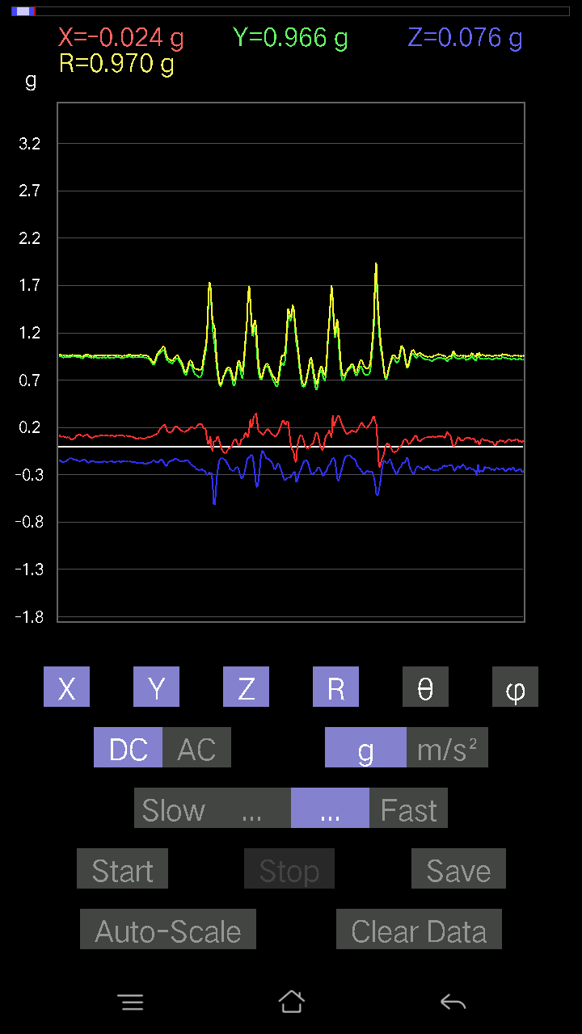
1.0025449 | 85.75594 | 84.84609
0.96997136 | 86.82678 | 86.30118
0.935399 | 86.17016 | 84.11647
0.9380305 | 85.70268 | 82.98624
0.93108857 | 84.16277 | 84.860245
0.9122394 | 83.30144 | 86.1695
0.9098418 | 85.6926 | 88.39687
0.9373227 | 89.70163 | 89.04516
1.002118 | 86.31363 | 84.11688
0.95194435 | 89.706215 | 83.58194
1.0012141 | 85.582214 | 83.034836
0.96468073 | 85.00726 | 85.98073
0.93135977 | 85.06932 | 85.837074
0.9470996 | 80.986046 | 85.33071
0.9387232 | 81.20653 | 88.61311
0.99000645 | 92.37361 | 85.4148
1.0389507 | 89.94616 | 82.44093
1.0084072 | 85.05727 | 84.8711
1.0075052 | 82.371635 | 82.0204
0.99804604 | 83.59775 | 81.96561
0.94255954 | 85.18761 | 84.09386
0.9322925 | 84.893585 | 85.29639
0.94901407 | 85.57519 | 85.32472
1.0250301 | 89.61802 | 84.425156
0.9931282 | 86.957245 | 83.329704
0.89280397 | 85.5474 | 86.415825
0.91830987 | 91.58385 | 81.93022
0.9555706 | 92.576385 | 80.70143
0.85296714 | 86.06237 | 86.448265
0.84981215 | 83.20472 | 86.75031
0.91937506 | 87.87015 | 86.16163
1.031845 | 94.39512 | 83.954
1.0430723 | 93.70264 | 84.888275
0.9386654 | 91.54949 | 85.34527
0.88332164 | 93.357994 | 82.23769
0.8389131 | 98.7685 | 77.14191
0.82165545 | 90.13615 | 75.270294
0.8791358 | 89.10923 | 81.69892
0.97044337 | 91.441086 | 85.72953
0.9693138 | 90.51935 | 86.47766
0.9206052 | 91.15447 | 85.55935
0.9257379 | 94.112144 | 82.16117
0.96425235 | 96.80284 | 78.77026
0.9492781 | 96.73264 | 78.410805
0.9080851 | 95.119225 | 81.37138
0.88533854 | 94.36349 | 79.8085
...

第三次
...
File |  | 2016-12-02 | 13-39-04
0.11617125 | 0.95914936 | 83.04331 | 88.64866
0.10348027 | 0.9608836 | 83.817665 | 88.067444
0.06931226 | 0.952617 | 85.827484 | 88.763596
0.07224095 | 0.96168464 | 85.69193 | 88.541664
0.077122085 | 0.96838033 | 85.43211 | 87.6816
0.058573738 | 0.9671607 | 86.52789 | 87.56582
0.049787678 | 1.0297036 | 87.228584 | 86.898605
0.25089085 | 1.0195262 | 75.754 | 87.168686
0.28798756 | 0.9199885 | 71.757835 | 90.44811
0.40123013 | 0.92440736 | 64.27575 | 89.26118
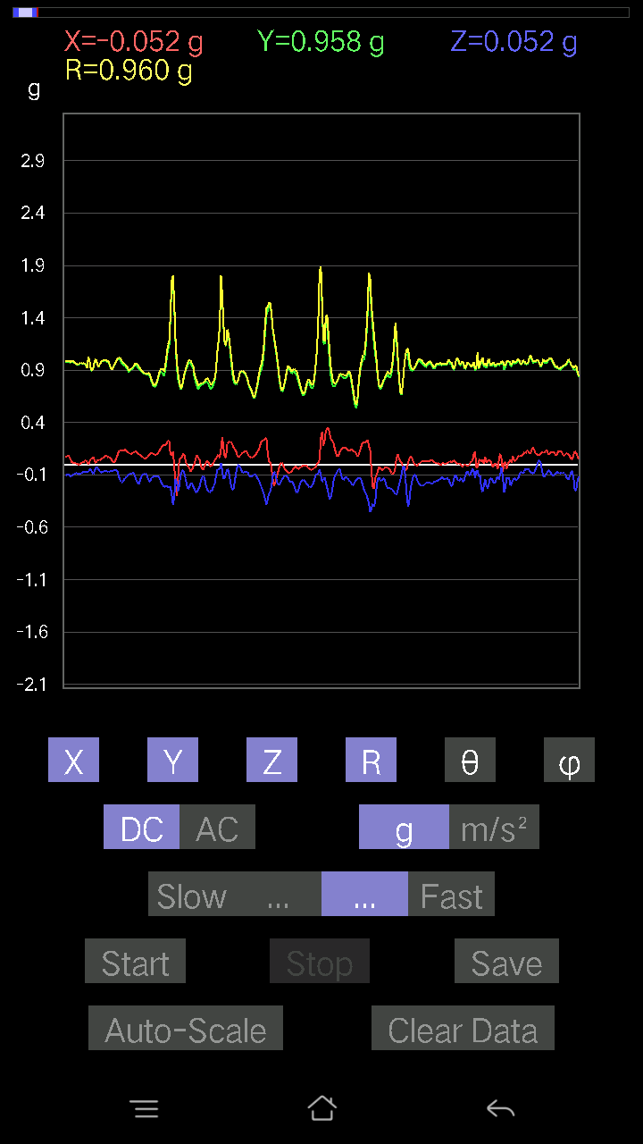
-0.0019524579 | 0.8415122 | 90.132935 | 90.06647
9.76E-04 | 1.0206571 | 89.9452 | 84.676575
-0.026358182 | 1.0125082 | 91.49172 | 87.73369
0.0741934 | 1.0026176 | 85.75625 | 88.82516
0.016595893 | 0.9561136 | 89.00543 | 88.71267
0.08981306 | 1.0173084 | 84.93505 | 85.63516
0.0156196635 | 0.9719447 | 89.079185 | 88.215485
0.046858992 | 0.9711992 | 87.23449 | 87.8661
0.09859913 | 0.9847025 | 84.253296 | 88.00146
0.07028849 | 0.9593431 | 85.798325 | 90.64309
0.006833603 | 0.95087963 | 89.588234 | 89.7647
0.050763905 | 0.9804392 | 87.03209 | 87.485634
0.12983845 | 0.99104655 | 82.471954 | 85.269455
0.12007617 | 0.9632754 | 82.839226 | 87.36555
0.14643435 | 0.9390171 | 81.028435 | 87.22493
0.17962612 | 0.90383255 | 78.53681 | 88.35801
0.16303024 | 0.8886612 | 79.42887 | 87.502106
-0.07809832 | 0.9278557 | 94.82834 | 90.72599
-0.058573738 | 1.0095137 | 93.32627 | 88.50133
0.033191785 | 1.0322082 | 88.15727 | 87.776566
0.06443111 | 1.0343734 | 86.428734 | 85.33534
0.088836834 | 1.0004042 | 84.90537 | 84.490486
0.07028849 | 0.9655083 | 85.8252 | 84.58996
0.08102701 | 0.9444908 | 85.0786 | 85.53747
0.06931226 | 0.92351204 | 85.69574 | 88.48138
0.036120474 | 0.9877648 | 87.90435 | 87.27908
0.013667206 | 1.0308279 | 89.240326 | 87.72024
-0.011714748 | 1.0360996 | 90.647835 | 84.86423
0.005857374 | 0.97471863 | 89.65569 | 84.597755
-0.020500809 | 0.92220575 | 91.2738 | 83.31143
-0.034168016 | 0.90597105 | 92.16138 | 85.11322
-0.04881145 | 0.8926455 | 93.1346 | 87.30055
-0.041001618 | 0.8972692 | 92.6191 | 88.93909
-0.03904916 | 0.9146266 | 92.44694 | 89.4491
-0.041977845 | 0.8639991 | 92.78484 | 99.835266
-0.13374338 | 0.8574264 | 98.97377 | 87.95223
-0.046858992 | 0.87839353 | 93.05797 | 91.9134
-0.07028849 | 0.8649505 | 94.66117 | 90.7786
-0.10152781 | 0.90996796 | 96.406 | 83.86473
-0.10640897 | 0.9617174 | 96.352486 | 83.60811
-0.114218794 | 0.96026146 | 96.83125 | 83.82825
-0.093717985 | 0.96124804 | 95.59501 | 86.372604
-0.050763905 | 0.96996546 | 92.99999 | 88.78727
-0.050763905 | 0.981751 | 92.96394 | 88.57361
-0.052716363 | 0.9563183 | 93.15999 | 89.1213
-0.0605262 | 0.9532521 | 93.64041 | 88.17703
...

第四次
...
File |  | 2016-12-02 | 13-43-28
0.054668825 | 0.95047605 | 86.70268 | 89.76421
0.055645052 | 0.9379701 | 86.59893 | 90.89611
0.04490653 | 0.93165493 | 87.23723 | 91.262344
0.036120474 | 0.9574702 | 87.83801 | 90.76
0.0039049159 | 0.94231385 | 89.762566 | 91.306
0.041001618 | 0.9497804 | 87.525795 | 89.941055
0.02831064 | 0.9542003 | 88.29981 | 89.824066
-0.06931226 | 0.9631903 | 94.12663 | 90.75691
-0.014643434 | 0.976351 | 90.85936 | 90.286476
0 | 0.9469421 | 90 | 90
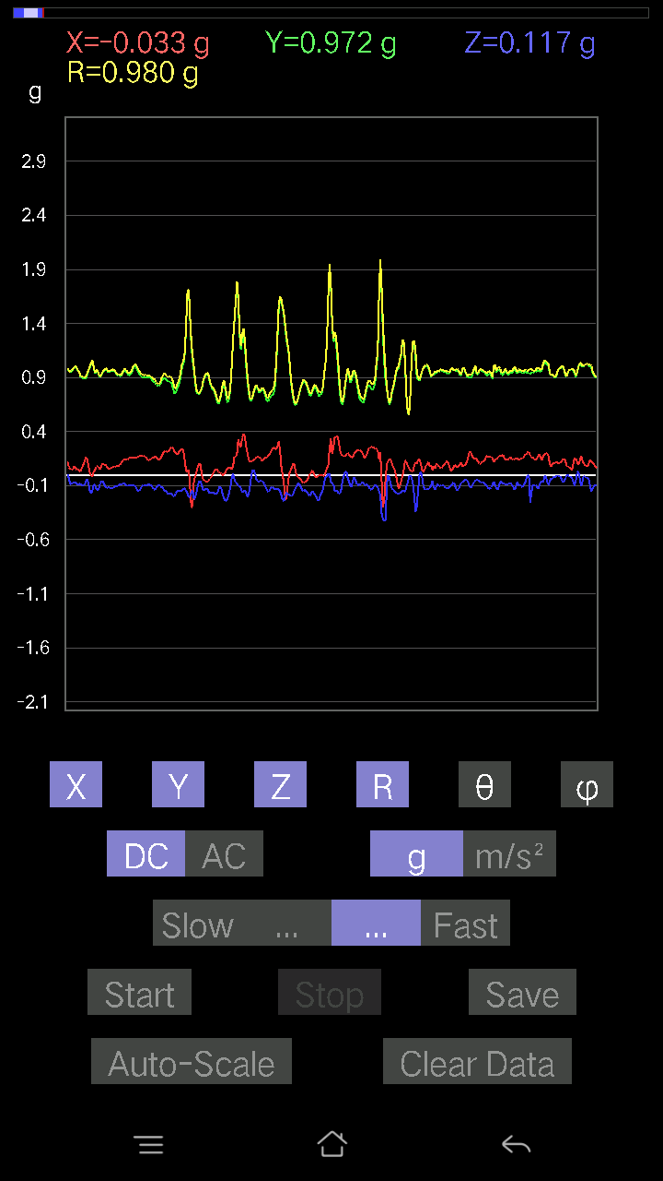
0.035144243 | 0.96246725 | 87.907394 | 88.72051
0.09469421 | 0.97539204 | 84.428764 | 88.328865
0.35144243 | 1.0202807 | 69.85137 | 88.94882
0.06638357 | 0.9076982 | 85.805984 | 96.68818
-0.027334413 | 0.98669523 | 91.58747 | 94.65533
0.07614586 | 1.0487471 | 85.83629 | 91.65796
0.059549972 | 1.0531995 | 86.75865 | 89.14887
0.062478654 | 0.99197406 | 86.388885 | 89.15249
-0.18743597 | 0.9083075 | 101.90897 | 96.24289
0.18255483 | 0.99898994 | 79.470634 | 89.259636
0.035144243 | 0.95250994 | 87.885506 | 92.645256
9.76E-04 | 0.97467506 | 89.94261 | 93.042946
0.01952458 | 0.9749728 | 88.85253 | 91.83651
-0.005857374 | 0.95197153 | 90.35254 | 92.76264
0.017572122 | 0.9570097 | 88.94791 | 90.993805
0.06931226 | 0.94253683 | 85.782776 | 87.559555
0.10152781 | 0.93803465 | 83.78644 | 88.740295
0.041977845 | 0.91550606 | 87.37195 | 92.38594
0.06638357 | 0.91464734 | 85.837906 | 93.19003
0.049787678 | 0.9613407 | 87.031334 | 91.68982
0.043930303 | 0.99964845 | 87.481285 | 90.05601
0.067359805 | 1.0108802 | 86.179276 | 88.89083
0.07907455 | 0.9707522 | 85.32768 | 89.248436
0.059549972 | 0.9596143 | 86.44216 | 89.240776
0.022453265 | 0.99513847 | 88.70713 | 89.15665
0.051740136 | 0.99809515 | 87.02852 | 90.392815
0.051740136 | 0.99812955 | 87.02862 | 90.61726
0.0019524579 | 1.0350739 | 89.89192 | 87.188866
0.0019524579 | 0.99449515 | 89.88751 | 87.86225
0.01952458 | 0.92567563 | 88.79141 | 89.81869
0.00976229 | 0.83911526 | 89.333405 | 91.93358
-0.010738519 | 0.8329247 | 90.73871 | 92.956314
-0.025381953 | 0.8531108 | 91.704926 | 94.333305
-0.13569583 | 0.79211277 | 99.86392 | 97.25837
0.024405725 | 0.8487658 | 88.35227 | 93.95879
-0.026358182 | 0.86914545 | 91.73785 | 92.57625
-0.09567044 | 0.92894787 | 95.911255 | 88.123116
-0.11617125 | 0.9256411 | 97.20984 | 85.671364
-0.08005078 | 0.8619245 | 95.328995 | 89.15269
-0.031239327 | 0.87040764 | 92.056816 | 90.45013
-0.016595893 | 0.91880673 | 91.03496 | 90.42621
-0.054668825 | 0.9834872 | 93.18652 | 87.60694
-0.0605262 | 0.9871061 | 93.515396 | 87.16028
-0.020500809 | 0.94747835 | 91.23982 | 88.52363
0.036120474 | 0.9271637 | 87.7673 | 90.36224
-0.005857374 | 0.95311207 | 90.35211 | 86.06491
...

第五次
...
File |  | 2016-12-02 | 13-44-10
0.08297946 | 0.9605588 | 85.044235 | 85.31888
0.08590815 | 0.9502359 | 84.812965 | 85.97755
0.09664667 | 0.9449155 | 84.12948 | 85.59216
0.09664667 | 0.94998413 | 84.16091 | 85.43788
0.08005078 | 0.95597154 | 85.19656 | 85.65083
0.059549972 | 0.9519043 | 86.41331 | 86.17026
0.058573738 | 0.960781 | 86.504814 | 85.27026
0.058573738 | 0.94996506 | 86.464966 | 86.103516
0.08395569 | 0.96847725 | 85.02688 | 85.29894
0.0741934 | 0.9742536 | 85.63246 | 84.81078
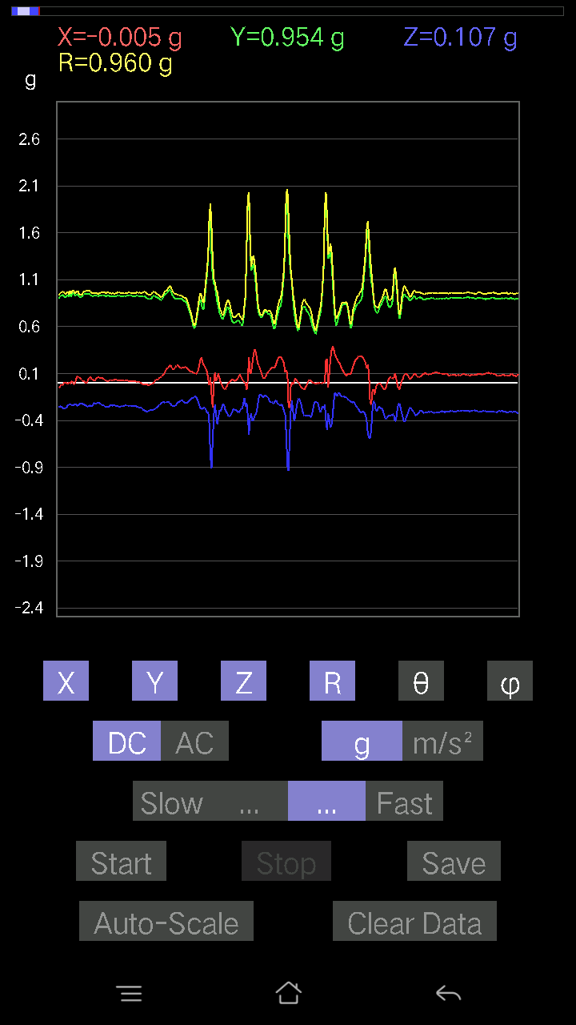
0.061502427 | 0.960467 | 86.32861 | 86.49647
0.08395569 | 0.9828629 | 85.09985 | 85.48302
0.08005078 | 0.98440725 | 85.335625 | 84.86234
0.061502427 | 0.97302467 | 86.37606 | 85.04024
0.065407336 | 0.9730149 | 86.1456 | 83.997025
0.05759751 | 0.9829831 | 86.640854 | 84.17597
0.08005078 | 0.97501385 | 85.29059 | 85.2746
0.114218794 | 0.9928043 | 83.393684 | 78.234024
0.12007617 | 0.9306151 | 82.586525 | 85.20616
0.08590815 | 0.928677 | 84.69221 | 88.79013
0.08590815 | 0.9532559 | 84.829445 | 88.17329
0.03807293 | 0.97132134 | 87.7536 | 87.17501
0.20500809 | 1.0436714 | 78.671745 | 82.38007
0.123004854 | 0.9438317 | 82.51163 | 88.02712
0.08688438 | 0.951643 | 84.761635 | 87.75657
0.050763905 | 0.99314547 | 87.07009 | 85.59697
0.035144243 | 1.0027398 | 87.99147 | 85.25027
0.041001618 | 0.97728914 | 87.59548 | 85.41238
0.062478654 | 0.9582776 | 86.26173 | 85.139206
0.08981306 | 0.94543827 | 84.5489 | 85.41897
0.111290105 | 0.95135856 | 83.28215 | 85.614914
0.11324256 | 0.94907385 | 83.147194 | 85.305374
0.13569583 | 0.94690484 | 81.76089 | 84.80016
0.14252943 | 0.9172678 | 81.06089 | 87.09752
0.15717287 | 0.9178868 | 80.14046 | 86.905945
0.15326795 | 0.94126344 | 80.62868 | 86.98721
0.13960074 | 0.96532524 | 81.685 | 85.95611
0.08297946 | 0.9723506 | 85.10448 | 85.26033
0.034168016 | 1.0041795 | 88.05009 | 84.92162
0.058573738 | 0.9816982 | 86.57938 | 81.98291
0.08395569 | 0.8909655 | 84.592995 | 87.91858
0.093717985 | 0.9403112 | 84.28001 | 86.88981
0.0741934 | 0.95320445 | 85.53582 | 84.517815
0.0370967 | 0.96209484 | 87.79023 | 84.3473
-0.0019524579 | 1.0304692 | 90.10856 | 84.67288
-0.054668825 | 1.0375417 | 93.020355 | 85.46052
0.02831064 | 1.0162919 | 88.40372 | 85.922226
0.05662128 | 1.0196024 | 86.816574 | 83.94498
0.1181237 | 0.98760176 | 83.1306 | 82.160324
0.18743597 | 0.9298708 | 78.37109 | 82.052284
0.13569583 | 0.92871195 | 81.59833 | 84.02286
0.06638357 | 0.9959167 | 86.17807 | 84.98393
0.004881145 | 1.0456479 | 89.73254 | 86.41366
0.052716363 | 0.9840601 | 86.92918 | 88.0643
0.08786061 | 0.9683631 | 84.794334 | 85.64578
0.08688438 | 0.96208745 | 84.818665 | 82.91843
...

第六次
...
File |  | 2016-12-02 | 13-44-48
0.14936304 | 0.9231937 | 80.68922 | 91.22802
0.10348027 | 0.8963191 | 83.37041 | 89.81153
0.12886222 | 0.8767564 | 81.54827 | 88.38737
0.22160399 | 0.9068842 | 75.85613 | 86.372086
0.21086545 | 0.93470544 | 76.9621 | 85.57303
0.11031388 | 0.93107986 | 83.19564 | 89.51599
0.073217176 | 0.96632034 | 85.65459 | 90.17415
0.045882765 | 0.98316973 | 87.325134 | 90.28477
0.0605262 | 0.99473715 | 86.511604 | 89.323975
0.06345488 | 0.981251 | 86.292244 | 89.48589
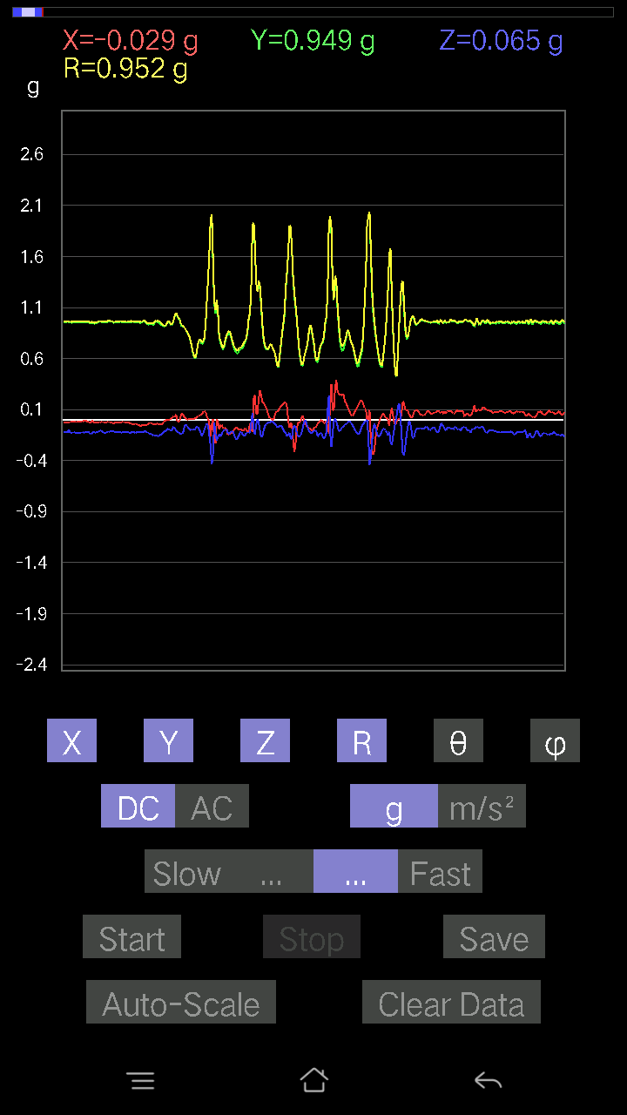
0.071264714 | 0.96139926 | 85.74899 | 90.81679
0.06345488 | 0.95589674 | 86.193756 | 90.29322
0.05759751 | 0.95946085 | 86.5584 | 89.41596
0.061502427 | 0.9557746 | 86.31057 | 89.64814
0.07028849 | 0.9583099 | 85.79379 | 90.058525
0.00976229 | 0.9393296 | 89.404526 | 88.9876
0.093717985 | 1.0042511 | 84.645294 | 88.82516
0.21184167 | 0.97892654 | 77.502205 | 89.88295
0.11519502 | 0.955403 | 83.074875 | 91.88754
0.08688438 | 0.9534418 | 84.771545 | 92.00336
0.077122085 | 0.98154527 | 85.49351 | 91.48638
-0.014643434 | 1.0175838 | 90.82454 | 91.26448
0.014643434 | 1.0232394 | 89.18002 | 89.4533
-0.04881145 | 0.9580329 | 92.92046 | 90.76
0.045882765 | 0.9480656 | 87.22602 | 89.704666
0.15229172 | 0.9090333 | 80.355675 | 92.684746
0.14741059 | 0.96429545 | 81.206795 | 91.056564
0.10055158 | 0.9930783 | 84.188705 | 90.45292
0.117147475 | 0.98429686 | 83.16466 | 90.801285
0.114218794 | 0.96643066 | 83.21256 | 90.408
0.090789296 | 0.96489465 | 84.600914 | 89.82532
-0.077122085 | 1.0444893 | 94.234406 | 89.8926
-0.026358182 | 1.078115 | 91.40093 | 89.53293
0.08102701 | 0.94010085 | 85.05556 | 91.67239
0.0741934 | 0.8798418 | 85.16274 | 90.63801
0.053692598 | 0.9153312 | 86.637146 | 90.18364
0.033191785 | 0.9504551 | 87.99871 | 89.82334
0.04881145 | 0.9521012 | 87.061325 | 90.11765
0.06443111 | 0.9277057 | 86.01748 | 90.06044
0.071264714 | 0.9389303 | 85.64707 | 90.35847
0.031239327 | 0.9767526 | 88.167206 | 89.59894
0.03807293 | 0.9896526 | 87.79523 | 90
0.059549972 | 0.96847725 | 86.47476 | 88.90052
0.049787678 | 0.92645884 | 86.91946 | 87.88338
0.04002539 | 0.9220512 | 87.51206 | 87.93509
0.0370967 | 0.93799955 | 87.73344 | 89.22417
0.04002539 | 0.9410898 | 87.56242 | 90.951866
0.014643434 | 0.9333944 | 89.10109 | 90.179794
0.010738519 | 0.90641636 | 89.32119 | 88.271774
0.004881145 | 0.91830415 | 89.69545 | 87.86763
0.0156196635 | 0.9470835 | 89.055016 | 89.704666
0.021477038 | 0.90725976 | 88.64355 | 90.80172
0.02831064 | 0.89576924 | 88.18887 | 90.93714
-0.020500809 | 0.9266702 | 91.26766 | 89.87925
-0.026358182 | 0.9337088 | 91.61765 | 89.34077
-0.023429496 | 0.92000765 | 91.45929 | 89.14854
...

第七次
...
File |  | 2016-12-02 | 13-45-45
0.059549972 | 0.9547565 | 86.424034 | 90.82181
0.03807293 | 0.94777954 | 87.69777 | 90.70878
0.032215554 | 0.94946575 | 88.05557 | 90.41262
0.033191785 | 0.9592437 | 88.01705 | 90.291725
0.031239327 | 0.95448697 | 88.124435 | 91.17273
0.02831064 | 0.9594926 | 88.3092 | 91.69154
-0.16010156 | 0.9811626 | 99.39125 | 91.96498
-0.012690976 | 1.0251263 | 90.709335 | 89.78173
0.08590815 | 1.0218624 | 85.177444 | 89.50561
0.06638357 | 0.9437635 | 85.96653 | 93.031525
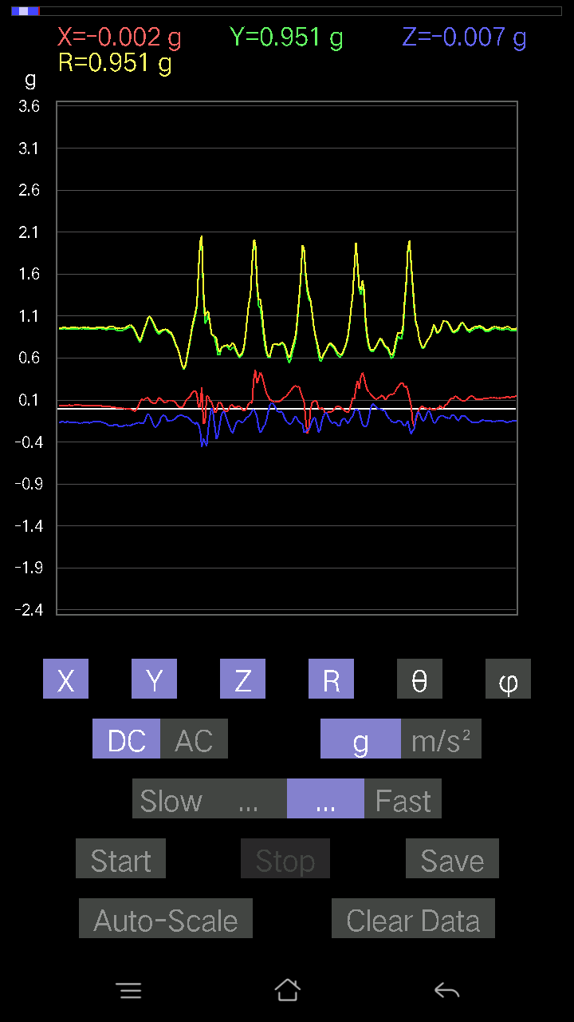
0.08102701 | 0.94603634 | 85.086655 | 93.20616
0.10640897 | 1.0316236 | 84.079575 | 90.81768
0.084931925 | 1.0012221 | 85.13385 | 92.41162
0.07224095 | 0.9527934 | 85.65165 | 92.827126
0.073217176 | 0.95034826 | 85.58141 | 92.007484
0.17669745 | 0.9590077 | 79.382576 | 94.15749
0.3778006 | 0.9839279 | 67.420074 | 93.38815
-0.07614586 | 0.9402829 | 94.645004 | 95.859055
0.05662128 | 1.0003794 | 86.75533 | 90.78406
0.065407336 | 0.9959646 | 86.23454 | 86.39558
0.041977845 | 0.88579535 | 87.28374 | 91.580605
0.099575356 | 0.8724397 | 83.446304 | 94.586784
0.1210524 | 0.9250103 | 82.48036 | 93.11217
0.062478654 | 0.9751917 | 86.32665 | 92.41466
0.032215554 | 1.0112592 | 88.17442 | 92.93426
0.1044565 | 1.0297707 | 84.17809 | 93.87945
0.0605262 | 1.0022844 | 86.5379 | 96.61185
0.029286869 | 0.99317807 | 88.31022 | 94.34253
0.05662128 | 0.9656154 | 86.63839 | 91.682976
0.0370967 | 0.9252952 | 87.70229 | 90.6655
0.027334413 | 0.92310846 | 88.303154 | 91.09122
0.09859913 | 0.9338848 | 83.939445 | 91.38543
0.058573738 | 0.9033221 | 86.28219 | 98.5952
0.08786061 | 0.9482717 | 84.68372 | 95.934586
0.07516963 | 0.9614716 | 85.51594 | 94.380806
0.14057697 | 0.97118056 | 81.677284 | 93.961205
0.1210524 | 0.9469531 | 82.65558 | 92.680984
0.045882765 | 0.9501842 | 87.23221 | 92.83003
0.034168016 | 0.98941183 | 88.02097 | 93.50929
-0.0156196635 | 1.0119855 | 90.88438 | 93.983215
-0.020500809 | 1.0378641 | 91.13183 | 93.45193
0.024405725 | 1.0076977 | 88.6122 | 95.00341
0.050763905 | 0.973128 | 87.009766 | 94.78276
0.0370967 | 0.9695881 | 87.80731 | 93.11899
0.03904916 | 0.9225534 | 87.574104 | 92.85332
0.04783522 | 0.8922787 | 86.92689 | 95.15465
-0.0039049159 | 0.91408455 | 90.24477 | 91.529976
-0.008786061 | 0.9529121 | 90.52829 | 89.29558
-0.017572122 | 0.98907655 | 91.01798 | 90.05656
-0.0019524579 | 0.97196776 | 90.1151 | 93.281975
-9.76E-04 | 0.91239864 | 90.0613 | 96.82086
0.017572122 | 0.86384135 | 88.83442 | 92.26731
-0.011714748 | 0.8765803 | 90.76573 | 95.3042
-0.06833603 | 0.9397678 | 94.16999 | 92.74618
-0.061502427 | 0.93050236 | 93.78978 | 89.27706
-0.036120474 | 0.87363553 | 92.36957 | 88.97468
...

第八次
...
File |  | 2016-12-02 | 13-46-27
0.13276714 | 0.9775368 | 82.19408 | 89.36469
0.11031388 | 0.96999145 | 83.46981 | 88.95521
0.09664667 | 0.95511234 | 84.19237 | 88.46934
0.07907455 | 0.9564943 | 85.25787 | 88.298065
0.062478654 | 0.96609885 | 86.29203 | 88.08505
0.09176553 | 0.9564359 | 84.49427 | 88.82487
0.1181237 | 0.9573672 | 82.91256 | 88.88132
0.1513155 | 0.9630513 | 80.960175 | 88.70606
0.13764828 | 0.9628514 | 81.78089 | 88.943436
0.123004854 | 0.953142 | 82.58519 | 88.875534
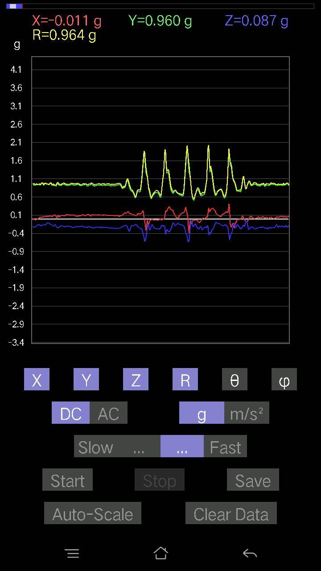
0.123004854 | 0.96203595 | 82.65411 | 88.417
0.16205402 | 0.9613511 | 80.29537 | 87.874535
0.13276714 | 0.9439049 | 81.914116 | 88.62325
0.16595893 | 0.9894465 | 80.34419 | 88.91042
0.08590815 | 0.99384904 | 85.041176 | 88.75709
0.0976229 | 0.9969167 | 84.38032 | 88.646805
0.22453266 | 0.98555285 | 76.831 | 89.88343
0.15326795 | 0.95348436 | 80.749855 | 89.94057
0.16303024 | 0.98217034 | 80.44526 | 89.07596
0.10348027 | 0.9807862 | 83.943596 | 89.36914
0.051740136 | 0.99449617 | 87.01775 | 88.53553
0.032215554 | 0.978235 | 88.11278 | 88.16899
0.06931226 | 0.95447147 | 85.8356 | 89.059845
0.10152781 | 0.9495296 | 83.86195 | 89.289024
0.102504045 | 0.97240007 | 83.94901 | 86.81696
0.15326795 | 0.9564204 | 80.778496 | 87.33287
0.13764828 | 0.9259911 | 81.45132 | 89.93892
0.12202863 | 0.9383881 | 82.52806 | 89.27858
0.10055158 | 0.9563687 | 83.96483 | 91.23514
0.08005078 | 0.9941396 | 85.38139 | 89.491974
0.07809832 | 1.0338969 | 85.66788 | 87.44917
0.041977845 | 1.0158126 | 87.631615 | 87.960495
0.03904916 | 0.97510767 | 87.70492 | 90.57409
0.082003236 | 0.9582915 | 85.091064 | 90.41009
0.12398108 | 0.9715922 | 82.668724 | 89.12931
0.114218794 | 0.98021466 | 83.30845 | 88.73591
0.12398108 | 0.97198397 | 82.67169 | 88.143036
0.13862452 | 0.9339588 | 81.46423 | 89.15213
0.16498269 | 0.9426334 | 79.91999 | 87.82983
0.1483868 | 0.96138674 | 81.12109 | 87.408134
0.09664667 | 0.967142 | 84.26485 | 87.7907
0.10348027 | 0.9679654 | 83.863075 | 87.61648
0.16498269 | 0.9410169 | 79.9025 | 90
0.18060236 | 0.9323733 | 78.83111 | 86.26727
0.10348027 | 0.945859 | 83.71907 | 89.28607
0.050763905 | 0.97035056 | 87.0012 | 87.97932
0.055645052 | 0.99340546 | 86.788925 | 87.46146
0.13081467 | 1.0532008 | 82.86505 | 86.0898
0.114218794 | 1.0242262 | 83.59722 | 88.02128
0.13179092 | 0.9697336 | 82.18909 | 90.93156
0.13960074 | 0.9262911 | 81.33196 | 90.24433
0.15619664 | 0.9284923 | 80.3153 | 88.04402
0.1581491 | 0.9644422 | 80.56202 | 86.76473
0.107385196 | 0.97882235 | 83.701485 | 85.85704
0.09469421 | 0.93914086 | 84.21299 | 87.24522
0.05759751 | 0.93453515 | 86.46649 | 88.20072
...

第九次
...
File |  | 2016-12-02 | 13-46-59
0.013667206 | 1.005613 | 89.221275 | 90.16688
0.08297946 | 0.9496028 | 84.98691 | 89.82262
0.1181237 | 0.8913537 | 82.38467 | 90.18993
0.09664667 | 0.884027 | 83.723564 | 89.04516
0.08688438 | 0.91140527 | 84.52968 | 86.915924
0.06638357 | 0.9365542 | 85.93543 | 86.34524
0.06345488 | 0.95646036 | 86.19601 | 88.00689
0.01854835 | 0.96372104 | 88.89719 | 90.17415
0.014643434 | 0.9754878 | 89.13988 | 90.91757
0.0370967 | 0.97404665 | 87.81735 | 90.5172
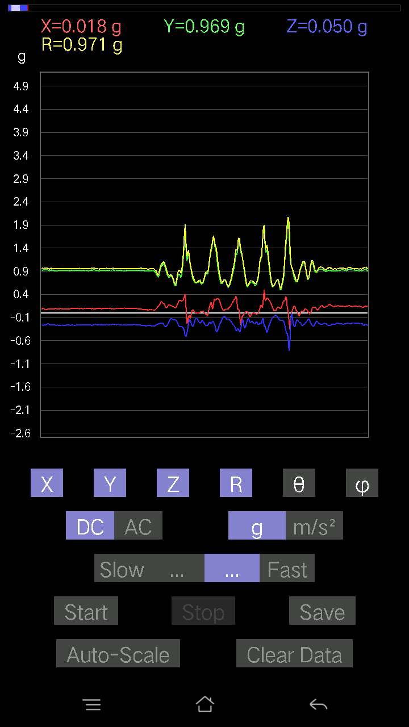
0.046858992 | 0.98132336 | 87.26304 | 89.31522
0.05759751 | 0.9625133 | 86.56933 | 88.893814
0.05662128 | 0.9438221 | 86.56068 | 89.34692
0.029286869 | 0.93375266 | 88.20264 | 89.64041
0.01854835 | 0.9475468 | 88.87836 | 88.287544
0.013667206 | 0.9510581 | 89.1766 | 89.11769
0.022453265 | 0.9629667 | 88.663925 | 89.01224
0.0302631 | 0.9711031 | 88.214165 | 88.67448
0.029286869 | 0.9603424 | 88.25242 | 88.65965
-0.15424417 | 0.9170657 | 99.682785 | 90.30937
0.058573738 | 0.9838824 | 86.586975 | 87.37933
0.035144243 | 0.9557357 | 87.89265 | 91.52284
0.093717985 | 0.95139855 | 84.346886 | 92.36381
0.08688438 | 0.9397541 | 84.695175 | 94.9076
0.033191785 | 0.940449 | 87.97741 | 93.45383
0.061502427 | 0.9586813 | 86.32177 | 89.88307
0.046858992 | 0.96911275 | 87.22852 | 88.09277
-0.18060236 | 0.9920668 | 100.48899 | 88.738434
-0.027334413 | 0.968739 | 91.6169 | 87.515465
0.002928687 | 0.98529804 | 89.8297 | 88.63742
0.054668825 | 0.9709597 | 86.772316 | 89.59611
0.07224095 | 0.9545628 | 85.65973 | 89.88247
-9.76E-04 | 0.9931253 | 90.05632 | 88.591835
-0.024405725 | 1.0114458 | 91.38265 | 87.78677
-0.025381953 | 0.99030286 | 91.46868 | 89.26548
-0.014643434 | 0.90619344 | 90.925896 | 90.98776
-0.01952458 | 0.83982986 | 91.332146 | 89.40041
-0.033191785 | 0.83888066 | 92.2676 | 87.7974
-0.071264714 | 0.88557583 | 94.61574 | 86.00468
-0.026358182 | 0.734483 | 92.0566 | 104.47982
-0.055645052 | 0.7266829 | 94.39167 | 85.595375
0.006833603 | 0.8036167 | 89.51278 | 84.98202
0.034168016 | 0.96453106 | 87.9699 | 91.62498
0.0019524579 | 1.0290384 | 89.89129 | 92.60997
-0.067359805 | 1.0110216 | 93.82019 | 85.392914
-0.06638357 | 1.0012408 | 93.801575 | 79.12927
0.013667206 | 1.0038279 | 89.21989 | 88.941154
9.76E-04 | 1.0700014 | 89.94772 | 89.42497
-0.058573738 | 1.0508332 | 93.195335 | 84.071915
-0.055645052 | 0.98261905 | 93.24636 | 82.797195
-0.0302631 | 0.9481043 | 91.82917 | 83.79018
0 | 0.91329604 | 90 | 84.35644
0.011714748 | 0.8793184 | 89.23666 | 84.840126
-0.027334413 | 0.89419276 | 91.75174 | 80.50681
-0.026358182 | 0.9025098 | 91.673584 | 80.72115
0.035144243 | 0.8902914 | 87.73766 | 85.15282
...

第十次
...
File |  | 2016-12-02 | 13-47-58
0.0741934 | 0.9442067 | 85.493195 | 91.18854
0.07516963 | 0.97619927 | 85.58372 | 90.057465
0.073217176 | 0.97314763 | 85.685135 | 89.65415
-0.10348027 | 0.97113055 | 96.11685 | 90.86893
0.07516963 | 0.99469733 | 85.66601 | 89.83082
0.09274176 | 0.9845428 | 84.59485 | 90.45653
0.1483868 | 0.98094356 | 81.2995 | 91.32686
0.268463 | 1.000561 | 74.43613 | 91.508965
0.1581491 | 0.96766955 | 80.59379 | 93.57633
0.036120474 | 0.9839618 | 87.89624 | 92.84536
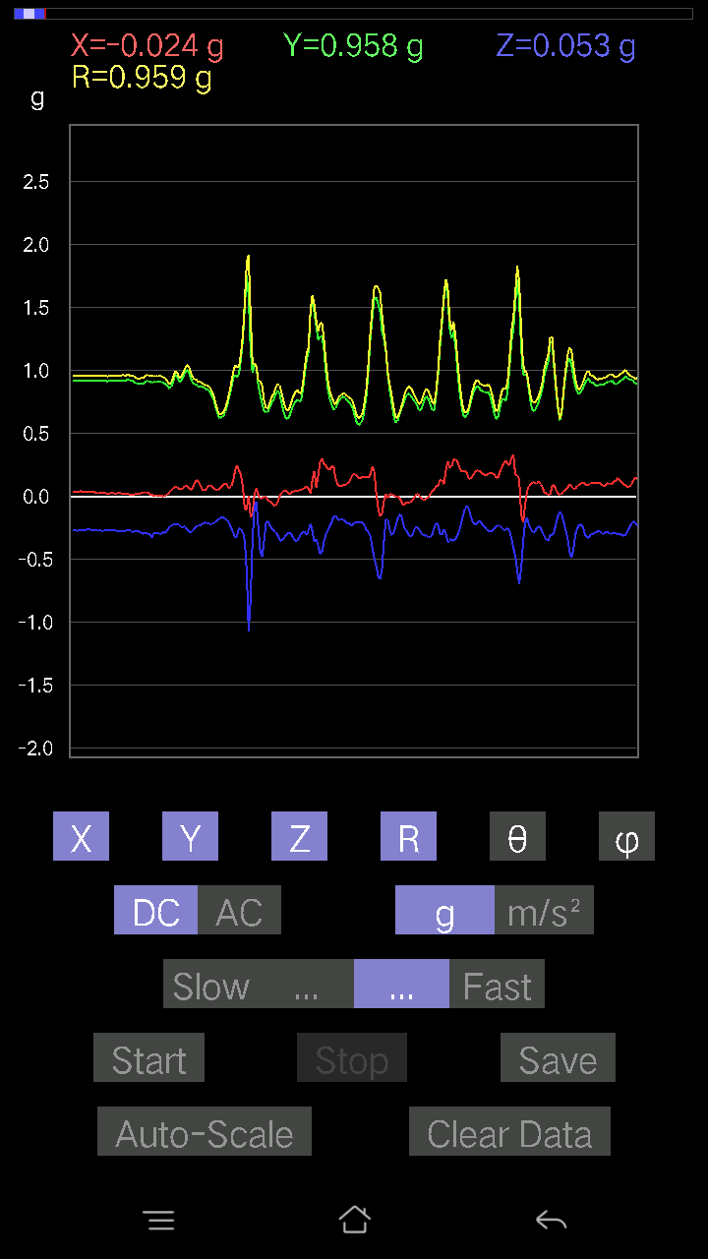
-0.01952458 | 1.0028843 | 91.11553 | 90.836784
0.020500809 | 1.0047792 | 88.830894 | 89.55456
0.13374338 | 0.9064317 | 81.51507 | 91.55996
0.20305562 | 0.89633405 | 76.90654 | 93.07677
0.174745 | 0.89276403 | 78.71235 | 93.64408
0.16010156 | 0.9334587 | 80.12412 | 90.36494
0.15033926 | 0.97134244 | 81.09627 | 90.17486
-0.1444819 | 1.036465 | 98.013054 | 92.88962
0.04783522 | 1.032319 | 87.3441 | 91.41041
0.071264714 | 1.0080763 | 85.94617 | 90.50063
0.117147475 | 0.9488308 | 82.907875 | 91.841866
0.099575356 | 0.9618967 | 84.058105 | 90.40925
0.08981306 | 1.0038563 | 84.867 | 88.93702
0.042954076 | 1.0334692 | 87.61793 | 87.886925
0.00976229 | 1.008539 | 89.44539 | 89.445366
0.04881145 | 0.9950164 | 87.18817 | 90.33769
0.08102701 | 0.94630533 | 85.08806 | 92.31432
0.065407336 | 0.9398023 | 86.00916 | 91.551384
0.054668825 | 0.9392926 | 86.663376 | 91.90915
0.01854835 | 0.9568922 | 88.88931 | 89.76614
-0.024405725 | 0.9251592 | 91.51164 | 88.42733
-0.021477038 | 0.9130455 | 91.34786 | 90.36767
-0.027334413 | 0.9190463 | 91.70435 | 89.75645
-0.021477038 | 0.95700574 | 91.285934 | 89.35691
-0.002928687 | 0.99274087 | 90.16903 | 87.57652
0.0078098318 | 0.9754604 | 89.54127 | 88.91042
0.0039049159 | 0.9430533 | 89.76276 | 89.76275
0.010738519 | 0.91243 | 89.32566 | 92.02353
-0.00976229 | 0.84754944 | 90.659966 | 90.990036
0.01854835 | 0.86233133 | 88.7675 | 96.17541
-0.0019524579 | 0.87763584 | 90.127464 | 97.15664
-0.043930303 | 0.8417166 | 92.9917 | 90.53235
-0.054668825 | 0.85011667 | 93.68709 | 89.67034
-0.0370967 | 0.9018485 | 92.357475 | 90.434525
-0.01854835 | 0.9960646 | 91.067 | 89.04516
-0.016595893 | 1.0069247 | 90.94438 | 88.61095
-0.0302631 | 1.004293 | 91.7268 | 88.6626
-0.025381953 | 0.9534255 | 91.5255 | 88.59137
-0.017572122 | 0.9339629 | 91.07806 | 88.08286
-0.036120474 | 0.92448163 | 92.239174 | 87.03177
-0.059549972 | 0.95619977 | 93.570564 | 85.835045
-0.046858992 | 0.96645343 | 92.779106 | 86.521255
-0.011714748 | 0.93255675 | 90.719765 | 88.86024
-0.020500809 | 0.94475263 | 91.24339 | 88.10466
-0.025381953 | 0.99921507 | 91.455574 | 88.824005
-0.088836834 | 1.0564227 | 94.82382 | 88.61836
...

第十一次
...
File |  | 2016-12-02 | 13-48-33
0.13667206 | 0.95676214 | 81.787285 | 90.23627
0.1552204 | 0.952897 | 80.62514 | 90.65444
0.17084008 | 0.94416374 | 79.575294 | 91.14456
0.14643435 | 0.9457185 | 81.09253 | 90.65855
0.13276714 | 0.96780884 | 82.11511 | 89.88331
0.1181237 | 0.9640804 | 82.962166 | 90.87691
0.002928687 | 0.9919342 | 89.83083 | 90.73308
0.082003236 | 0.9904915 | 85.25102 | 89.093315
0.049787678 | 0.94632494 | 86.984184 | 89.58568
0.23917611 | 0.9681883 | 75.69789 | 89.58266
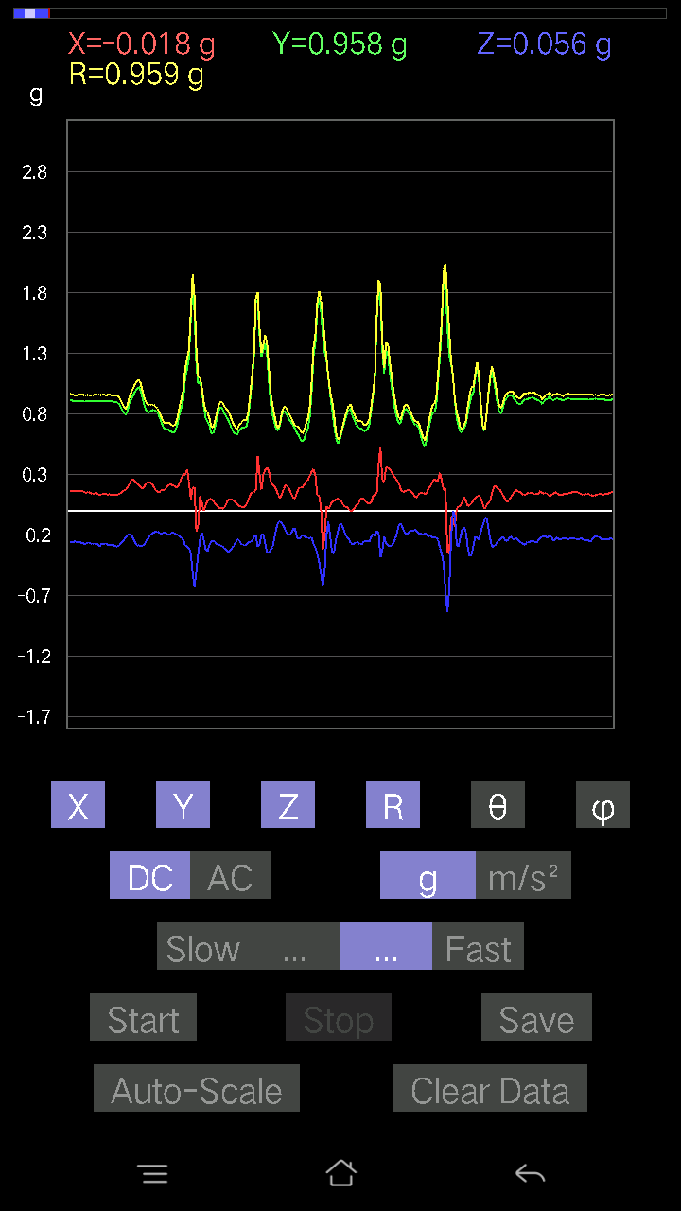
0.30848834 | 0.96815145 | 71.41952 | 89.51239
0.2596769 | 0.95945376 | 74.297005 | 90.96897
0.5008055 | 1.0291001 | 60.879753 | 92.55171
0.07809832 | 0.9541614 | 85.30508 | 90.88231
0.08005078 | 0.9980618 | 85.39958 | 90.6747
0.017572122 | 1.0047165 | 88.99786 | 89.61024
0.05662128 | 1.0022429 | 86.761375 | 90.223595
0.10640897 | 0.98688114 | 83.810135 | 89.657936
0.067359805 | 0.97085524 | 86.021515 | 89.191444
0.08395569 | 0.9691359 | 85.03027 | 89.88413
0.020500809 | 0.9298672 | 88.736694 | 91.38398
0.09176553 | 0.93292606 | 84.35508 | 90.24099
0.19036464 | 0.9907883 | 78.92262 | 89.82742
0.19915071 | 1.041355 | 78.97473 | 90.383064
0.14057697 | 1.0135689 | 82.02766 | 91.17027
0.119099945 | 0.98473877 | 83.053314 | 91.430664
0.24796216 | 0.9791265 | 75.330185 | 91.35831
0.10933765 | 0.92441875 | 83.20731 | 91.40164
0.11617125 | 0.94009477 | 82.90159 | 87.96101
0.10152781 | 0.9586714 | 83.92071 | 88.18076
0.12886222 | 0.9924889 | 82.5398 | 87.38454
0.1952458 | 0.96094114 | 78.27692 | 86.49041
0.18645974 | 0.8630383 | 77.52284 | 92.988365
0.1415532 | 0.85303086 | 80.44807 | 94.5262
0.036120474 | 0.90199435 | 87.70497 | 91.24132
0.12398108 | 1.0047829 | 82.912155 | 88.42911
0.20403185 | 1.0518636 | 78.81534 | 89.72897
0.19426957 | 1.0404174 | 79.23841 | 89.781105
0.15033926 | 1.023657 | 81.55472 | 88.839874
0.09176553 | 1.0117078 | 84.79591 | 87.38988
0.055645052 | 0.98845196 | 86.77282 | 87.56215
0.053692598 | 0.9348186 | 86.70733 | 90.05994
0.04783522 | 0.9452327 | 87.099205 | 89.763
0.035144243 | 0.95210963 | 87.88462 | 87.942
0.053692598 | 0.93719506 | 86.71568 | 88.266106
0.045882765 | 0.946543 | 87.22155 | 86.86283
0.0370967 | 0.9562541 | 87.776726 | 85.66415
0.043930303 | 0.96874684 | 87.40089 | 85.313156
0.0605262 | 0.94574416 | 86.33065 | 87.68807
0.0302631 | 0.92604667 | 88.12725 | 89.21435
-0.031239327 | 0.9294397 | 91.926125 | 86.74669
0.012690976 | 0.92143655 | 89.21084 | 86.476685
0.008786061 | 0.91579694 | 89.4503 | 89.38919
-0.022453265 | 0.94439393 | 91.36235 | 89.111305
-0.041001618 | 0.94778407 | 92.479416 | 87.45913
-0.053692598 | 0.95167303 | 93.2343 | 85.28525
...

第十二次
...
File |  | 2016-12-02 | 13-49-07
0.102504045 | 0.9749581 | 83.96495 | 88.96152
0.099575356 | 0.9630221 | 84.06508 | 88.890434
0.12007617 | 0.96036035 | 82.817375 | 89.58907
0.1513155 | 0.959991 | 80.931114 | 89.291954
0.13569583 | 0.9518017 | 81.803566 | 89.64376
0.10055158 | 0.9660002 | 84.02522 | 89.01023
0.077122085 | 0.9767336 | 85.47126 | 88.39131
0.073217176 | 0.96743166 | 85.65959 | 89.01424
0.088836834 | 0.9685988 | 84.73762 | 90.11598
-0.021477038 | 0.95411545 | 91.28983 | 90.82097
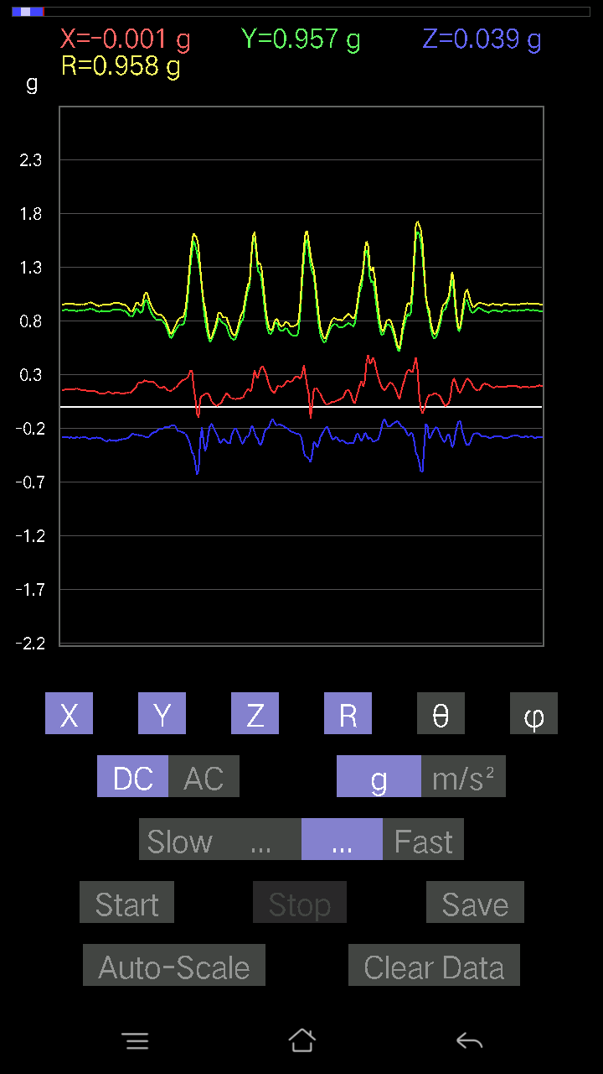
0.024405725 | 0.98648655 | 88.58235 | 88.86558
0.21477039 | 1.0375459 | 78.05349 | 86.63677
0.13081467 | 0.9918093 | 82.42089 | 89.260376
0.24796216 | 0.9807598 | 75.35516 | 90.11789
0.15619664 | 0.9237551 | 80.26516 | 93.38089
0.07516963 | 0.97958636 | 85.59902 | 91.775604
0.0370967 | 1.0170511 | 87.90968 | 89.119446
0.0370967 | 1.020084 | 87.9159 | 88.79279
0.052716363 | 0.9737565 | 86.89665 | 89.82742
0.09274176 | 0.936925 | 84.31926 | 90.41996
0.12886222 | 0.9297073 | 82.03286 | 88.96721
0.12398108 | 0.92512625 | 82.29832 | 89.14581
0.099575356 | 0.93082494 | 83.85901 | 90.362625
0.07809832 | 0.9444655 | 85.25677 | 91.0103
0.111290105 | 0.9506115 | 83.27684 | 90.65173
0.09664667 | 0.95254636 | 84.176674 | 92.18445
0.08102701 | 0.9658231 | 85.18755 | 92.38352
0.01854835 | 0.98525935 | 88.921295 | 90.68138
-0.033191785 | 1.0041506 | 91.89423 | 90.5016
0.07028849 | 1.0025834 | 85.97984 | 88.26599
0.045882765 | 0.9695178 | 87.287445 | 89.71121
0.043930303 | 0.97936213 | 87.42908 | 88.85652
0.04490653 | 0.9763101 | 87.363686 | 89.59853
0.042954076 | 0.9577001 | 87.42935 | 90.46771
0.046858992 | 0.9695527 | 87.22978 | 90.057755
0.05662128 | 0.97007304 | 86.653854 | 90
0.09859913 | 0.9481782 | 84.031136 | 90.05931
0.11519502 | 0.92683625 | 82.86034 | 90.54739
0.07614586 | 0.9325461 | 85.316376 | 90.662
0.07809832 | 0.9628236 | 85.347404 | 90.34972
0.073217176 | 1.0377498 | 85.9542 | 88.48688
0.07028849 | 1.0757823 | 86.25379 | 88.071754
0.046858992 | 1.0478278 | 87.436874 | 88.717476
0.059549972 | 0.97515166 | 86.49892 | 90.45973
0.04002539 | 0.9429356 | 87.5672 | 90.41561
0.025381953 | 0.9599767 | 88.48492 | 89.76685
0.01854835 | 0.9758399 | 88.91088 | 88.33723
0.026358182 | 0.9514548 | 88.41253 | 88.70606
0.045882765 | 0.91587657 | 87.12845 | 90
0.032215554 | 0.9176236 | 87.98807 | 88.352974
0.026358182 | 0.92445016 | 88.36614 | 88.00212
-0.002928687 | 0.95678717 | 90.17538 | 87.30984
0.00976229 | 0.96649486 | 89.421265 | 87.45263
0.020500809 | 0.9609714 | 88.777596 | 89.01023
0.01854835 | 0.94614965 | 88.8767 | 89.881744
-0.004881145 | 0.94404423 | 90.29625 | 90.3555
...

第十三次
...
File |  | 2016-12-02 | 13-50-55
0.119099945 | 0.93662536 | 82.69457 | 87.89227
0.046858992 | 0.99685746 | 87.30572 | 89.88766
0.051740136 | 1.0374838 | 87.141426 | 91.61962
0.13667206 | 1.0232841 | 82.32452 | 92.261955
0.16107778 | 0.9936314 | 80.6706 | 91.54045
0.12690976 | 0.9574153 | 82.38277 | 90.70732
0.10152781 | 0.9426758 | 83.817154 | 90.298416
0.119099945 | 0.9447218 | 82.757515 | 90.17905
0.15033926 | 0.9502705 | 80.89717 | 91.01345
0.14741059 | 0.9450672 | 81.02642 | 91.258385

0.12886222 | 0.9299056 | 82.03457 | 91.57934
0.117147475 | 0.93697035 | 82.81763 | 91.32383
-0.2967736 | 1.0841545 | 105.88679 | 90.911934
0.11031388 | 1.0523226 | 83.98269 | 89.78621
0.24112856 | 0.9630339 | 75.49975 | 92.70063
0.40123013 | 0.89728725 | 63.438442 | 92.99814
0.1786499 | 0.9147693 | 78.73804 | 89.93765
0.14350566 | 0.9607617 | 81.40978 | 89.11678
0.12690976 | 0.9456147 | 82.28713 | 93.58378
0.15033926 | 0.9823023 | 81.1964 | 91.55594
0.15424417 | 1.0060451 | 81.18078 | 91.51928
0.114218794 | 1.0010675 | 83.448456 | 92.193954
0.04002539 | 1.0096917 | 87.728134 | 93.05067
0.052716363 | 1.0127844 | 87.01635 | 89.502266
0.046858992 | 1.0017388 | 87.31886 | 89.776405
0.11519502 | 1.0037917 | 83.410225 | 88.31696
0.15326795 | 0.97186625 | 80.9263 | 89.3006
0.10933765 | 0.96587336 | 83.50014 | 90.466286
0.07224095 | 0.9761026 | 85.755684 | 90.91941
0.07516963 | 0.9898952 | 85.64494 | 90.68004
0.09469421 | 0.96819234 | 84.38721 | 90.29025
0.082003236 | 0.93987375 | 84.99462 | 90.77664
0.127886 | 0.934659 | 82.13576 | 91.69179
0.15424417 | 0.9375606 | 80.53085 | 91.451744
0.119099945 | 0.9332575 | 82.66807 | 92.841286
0.13960074 | 0.97680193 | 81.78338 | 91.446556
0.1483868 | 1.0135556 | 81.58151 | 90.55788
0.107385196 | 0.9890048 | 83.76659 | 92.6749
0.07028849 | 0.97677994 | 85.87347 | 92.52696
0.06931226 | 0.98363733 | 85.95929 | 90.7411
0.08590815 | 0.96645886 | 84.90027 | 90.69728
0.127886 | 0.9473159 | 82.24148 | 91.84761
0.054668825 | 0.94194156 | 86.672775 | 91.30871
0.08590815 | 0.9703368 | 84.92071 | 89.3634
0.07809832 | 0.98618364 | 85.45785 | 90.39828
0.09567044 | 0.9694441 | 84.336494 | 91.159676
0.11031388 | 0.9397845 | 83.25896 | 89.70034
0.12007617 | 0.9519324 | 82.75344 | 88.51905
0.11031388 | 0.96387476 | 83.42819 | 87.60433
0.17084008 | 0.8943041 | 78.98702 | 94.017525
-0.014643434 | 0.9410331 | 90.89162 | 92.37852
0.006833603 | 0.99435955 | 89.60624 | 94.05355
0.046858992 | 1.0109608 | 87.34334 | 91.717255
0.088836834 | 1.0134921 | 84.97133 | 91.052704
0.11324256 | 1.007102 | 83.54378 | 89.27336
0.11324256 | 0.978256 | 83.352554 | 88.50317
...

第十四次
...
File |  | 2016-12-02 | 13-51-37
0.16888762 | 0.9591389 | 79.85834 | 92.785484
0.13960074 | 0.95906186 | 81.63031 | 92.535645
0.14741059 | 0.96496576 | 81.21295 | 92.40548
0.13667206 | 0.9674154 | 81.87834 | 92.62908
0.14252943 | 0.9565993 | 81.43125 | 92.543495
0.117147475 | 0.9502018 | 82.91816 | 92.49213
0.10152781 | 0.95281947 | 83.883224 | 91.77147
0.10933765 | 0.9436827 | 83.34661 | 92.805786
0.13179092 | 0.9523883 | 82.04592 | 92.847595
0.111290105 | 0.96143746 | 83.35289 | 92.87118
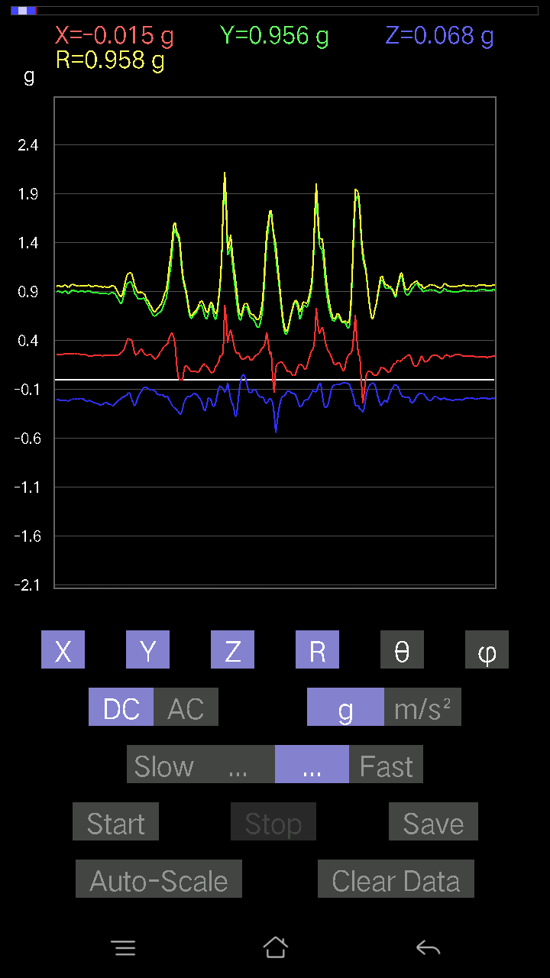
0.08688438 | 0.97522247 | 84.88863 | 93.63021
0.08102701 | 0.9578483 | 85.14739 | 94.223404
0.12007617 | 0.94510305 | 82.70079 | 93.94108
0.127886 | 0.9620974 | 82.3614 | 92.28827
-0.033191785 | 0.983476 | 91.93407 | 93.4734
-0.006833603 | 1.0411224 | 90.376076 | 91.66573
0.042954076 | 1.0001255 | 87.53847 | 93.13636
0.059549972 | 0.95314443 | 86.41798 | 94.060486
0.23136626 | 0.98962945 | 76.479645 | 94.189156
0.40611124 | 0.9349287 | 64.254364 | 95.25456
0.12007617 | 0.8984458 | 82.31951 | 96.041885
0.061502427 | 0.9541045 | 86.3041 | 93.939125
0.004881145 | 0.99232227 | 89.71816 | 91.74766
0.08297946 | 0.9769014 | 85.12734 | 89.31042
0.09469421 | 0.9342552 | 84.182625 | 95.3034
0.18548352 | 0.9504626 | 78.74647 | 93.60253
0.0302631 | 0.9632383 | 88.19958 | 96.93045
-0.16986385 | 1.0706362 | 99.12895 | 95.40521
0.09567044 | 1.1044258 | 85.03055 | 92.49176
0.0741934 | 1.05019 | 85.948814 | 92.563774
0.13569583 | 0.9599478 | 81.8736 | 94.06465
0.13764828 | 0.90402496 | 81.24199 | 94.009796
0.12398108 | 0.8789478 | 81.89103 | 93.151306
0.102504045 | 0.85632867 | 83.12511 | 96.0641
0.065407336 | 0.9088131 | 85.87285 | 97.30105
0.025381953 | 0.97983444 | 88.515625 | 94.68777
0.0078098318 | 1.0019944 | 89.55341 | 94.63847
0.035144243 | 0.9821582 | 87.94936 | 96.96951
0.031239327 | 0.9684054 | 88.151405 | 96.0211
0.005857374 | 0.95656496 | 89.649155 | 93.51068
0.01952458 | 0.93765205 | 88.806854 | 91.37245
0.01952458 | 0.8583324 | 88.69657 | 90.19555
-0.04002539 | 0.8063853 | 92.84508 | 89.8611
-0.046858992 | 0.871101 | 93.08359 | 89.614174
-0.084931925 | 0.8097812 | 96.0204 | 96.26349
-9.76E-04 | 0.8702698 | 90.06427 | 86.720345
-0.07516963 | 0.8663949 | 94.97732 | 91.03691
-0.07614586 | 0.9082047 | 94.80945 | 89.44375
-0.067359805 | 0.9289525 | 94.15826 | 92.7177
-0.102504045 | 0.967672 | 96.080666 | 87.906876
-0.10836142 | 0.99939436 | 96.224655 | 85.83015
-0.04490653 | 1.0045965 | 92.562035 | 87.4354
-0.03807293 | 1.001492 | 92.178696 | 84.85111
0.020500809 | 0.9226686 | 88.72684 | 85.508286
-0.0019524579 | 0.853423 | 90.13108 | 85.93306
-0.14643435 | 0.86792743 | 99.71325 | 69.91076
...

第十五次
...
File |  | 2016-12-02 | 13-52-13
0.23819989 | 0.9614284 | 75.65522 | 89.039154
0.22453266 | 0.9316386 | 76.05394 | 92.908745
0.14545812 | 0.9358666 | 81.05849 | 90.1815
0.18353106 | 0.9801379 | 79.20764 | 88.72181
0.20598431 | 0.971232 | 77.7554 | 88.7034
0.17669745 | 0.9479771 | 79.25757 | 89.45949
0.16498269 | 0.9487916 | 79.98609 | 89.22173
0.18157859 | 0.9431605 | 78.90003 | 89.39564
0.19036464 | 0.94773424 | 78.412575 | 89.57827
0.15033926 | 0.9539835 | 80.9329 | 89.881256
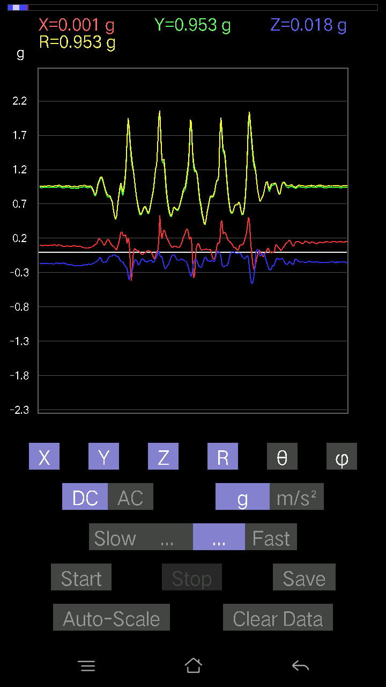
0.14350566 | 0.97612846 | 81.54601 | 89.536545
0.14252943 | 0.9741328 | 81.58661 | 89.12931
0.16303024 | 0.9637621 | 80.261 | 90.117775
0.15912533 | 0.9592605 | 80.45145 | 89.82262
0.13471961 | 0.97581553 | 82.06448 | 89.82638
0.11226633 | 0.9662177 | 83.327644 | 90.52457
0.15912533 | 0.95541 | 80.412605 | 90.17812
0.2928687 | 1.1097113 | 74.69755 | 87.07236
0.2362474 | 0.9703956 | 75.90947 | 89.10854
0.15619664 | 0.898362 | 79.9872 | 91.2646
0.77805454 | 1.202652 | 49.688034 | 85.91004
0.4617563 | 0.9886159 | 62.155502 | 88.20809
0.35534734 | 0.9219376 | 67.32923 | 91.775536
0.1952458 | 0.89915943 | 77.45874 | 92.80512
0.102504045 | 0.9904733 | 84.05983 | 90.96525
0.067359805 | 1.014626 | 86.193405 | 90.49725
0.07614586 | 1.0114679 | 85.68254 | 90.998276
0.08688438 | 1.0045894 | 85.03844 | 91.11783
0.0741934 | 1.0043784 | 85.7637 | 90.3909
-0.14545812 | 1.0596963 | 97.88956 | 88.8276
0.099575356 | 0.9951236 | 84.25719 | 88.75709
0.17572121 | 0.94908035 | 79.330185 | 91.619446
0.18157859 | 0.94289565 | 78.89687 | 93.50846
0.16693515 | 0.961416 | 80.000786 | 92.42284
0.15326795 | 0.9702808 | 80.911354 | 91.69327
0.17669745 | 0.94644177 | 79.23994 | 91.74481
0.18353106 | 0.91465575 | 78.42468 | 92.49769
0.14057697 | 0.92221195 | 81.231964 | 94.299866
0.04783522 | 0.991694 | 87.235214 | 93.27693
0.021477038 | 1.0512966 | 88.829414 | 92.02261
0.05759751 | 1.0289199 | 86.790985 | 91.415764
0.099575356 | 0.97663355 | 84.14808 | 91.15152
0.08786061 | 0.9113718 | 84.46782 | 91.23331
0.05662128 | 0.94965804 | 86.58184 | 90.59005
0.023429496 | 0.96389407 | 88.60717 | 90.69657
0.010738519 | 0.9520286 | 89.353714 | 90.9989
0.062478654 | 0.90530485 | 86.04265 | 111.96242
-0.021477038 | 0.84471166 | 91.45692 | 89.93376
0.052716363 | 0.8555264 | 86.46728 | 97.092514
-0.014643434 | 0.8641888 | 90.97091 | 93.951866
-0.005857374 | 0.9231875 | 90.363525 | 87.87891
-0.00976229 | 0.959723 | 90.582825 | 89.47543
-0.10933765 | 0.9932822 | 96.31976 | 84.7235
-0.10933765 | 0.9590173 | 96.54653 | 85.53375
-0.099575356 | 0.9169223 | 96.23447 | 87.79033
-0.1513155 | 0.92263967 | 99.43931 | 88.524895
...

第十六次
...
File |  | 2016-12-02 | 13-53-07
0.17767367 | 0.9534134 | 79.25984 | 93.226204
0.12983845 | 0.97038394 | 82.3107 | 92.67651
0.13374338 | 0.98210824 | 82.17315 | 92.07003
0.15229172 | 0.9858782 | 81.113754 | 92.24012
0.15326795 | 0.9823765 | 81.024185 | 92.537125
0.12398108 | 0.97754556 | 82.713615 | 93.86779
0.08590815 | 0.97455287 | 84.94273 | 93.97888
0.08688438 | 0.96980083 | 84.859985 | 93.07062
0.084931925 | 0.97938204 | 85.02506 | 91.72008
0.090789296 | 0.97236484 | 84.64252 | 92.13821
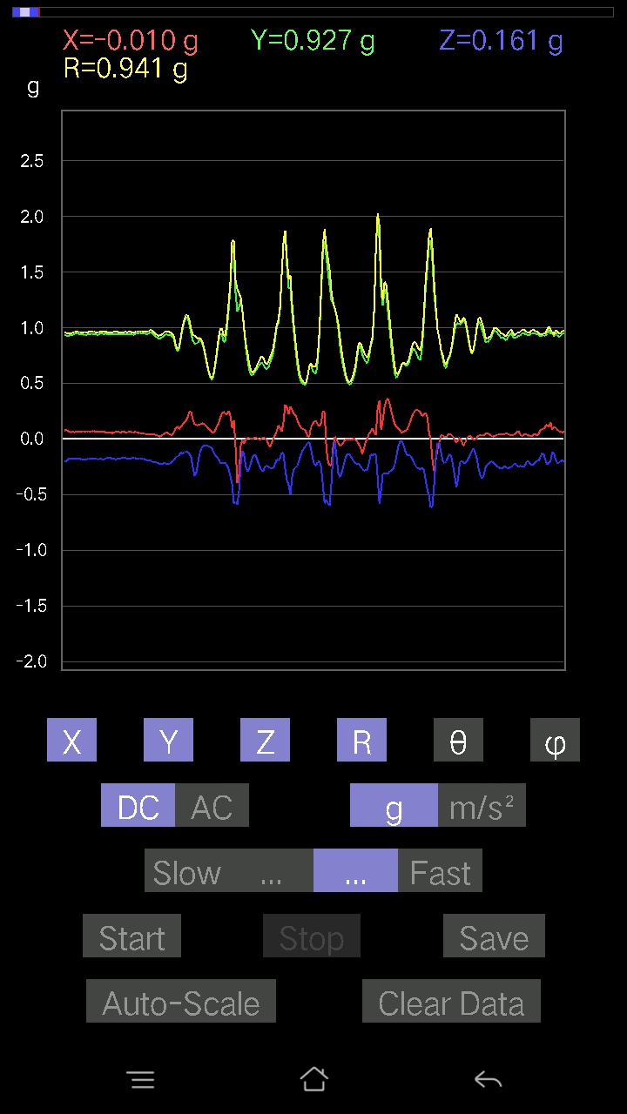
0.08297946 | 0.9718197 | 85.1018 | 92.36911
0.053692598 | 0.9626811 | 86.80273 | 91.97894
0.041001618 | 0.97059405 | 87.57889 | 91.49985
0.061502427 | 0.98804694 | 86.43124 | 90.964294
0.09274176 | 0.9810329 | 84.575455 | 91.66111
0.11031388 | 0.96193683 | 83.414894 | 92.400566
0.059549972 | 0.8630455 | 86.04346 | 92.66451
0.21672285 | 0.9312539 | 76.54265 | 92.285675
0.13471961 | 0.9887335 | 82.168816 | 91.541985
0.03904916 | 1.0034666 | 87.76981 | 92.67855
0.1415532 | 1.0176175 | 82.00408 | 94.55621
0.16400647 | 0.99962896 | 80.55694 | 94.48572
0.14252943 | 0.9740985 | 81.58631 | 95.81456
0.04783522 | 0.94545037 | 87.09987 | 94.68493
-0.002928687 | 1.0173867 | 90.16493 | 90.989655
0.06833603 | 0.9912859 | 86.04708 | 89.77376
0.13374338 | 0.9302811 | 81.73414 | 90.48606
0.13569583 | 0.89529145 | 81.2823 | 91.896515
0.12398108 | 0.91640556 | 82.22457 | 92.77319
0.08395569 | 0.95277196 | 84.944695 | 93.83368
0.084931925 | 0.9673823 | 84.963196 | 95.23122
0.10640897 | 0.96827644 | 83.69073 | 95.06288
0.11031388 | 0.96612644 | 83.44357 | 94.60877
0.073217176 | 0.96430725 | 85.6455 | 94.425476
0.042954076 | 0.9768653 | 87.47981 | 93.32607
0.04002539 | 0.9893445 | 87.68138 | 91.98078
0.055645052 | 0.9473456 | 86.63263 | 93.43245
0.045882765 | 0.9322547 | 87.17893 | 92.34343
0.049787678 | 0.91399074 | 86.87739 | 92.452286
0.04783522 | 0.91449577 | 87.00162 | 91.83774
0.01854835 | 0.8928269 | 88.8096 | 91.62942
-9.76E-04 | 0.87837344 | 90.06368 | 92.35678
-0.0302631 | 0.92517 | 91.87453 | 91.14939
-0.024405725 | 0.9305516 | 91.50288 | 92.46605
-0.017572122 | 0.9009224 | 91.1176 | 106.43159
-0.046858992 | 0.8867841 | 93.02901 | 89.115685
0.052716363 | 0.83539706 | 86.38204 | 92.818855
-0.09859913 | 0.9031258 | 96.267784 | 86.63354
-0.13179092 | 0.9680742 | 97.82439 | 83.981834
-0.08297946 | 0.95877063 | 94.965034 | 83.427
-0.08005078 | 0.94175994 | 94.8761 | 83.488655
-0.058573738 | 0.96585816 | 93.47679 | 85.87718
-0.021477038 | 1.0194112 | 91.2072 | 89.890236
-0.008786061 | 1.0486885 | 90.48004 | 91.06683
-0.035144243 | 1.0325019 | 91.95061 | 89.56636
-0.07614586 | 1.0033925 | 94.35227 | 87.65129
...

第十七次
...
File |  | 2016-12-02 | 13-53-48
0.34949 | 0.8798185 | 66.594894 | 90.83132
0.25479576 | 0.88770413 | 73.3199 | 90.65778
0.26553428 | 0.9656286 | 74.038826 | 90.24099
0.2967736 | 0.9767287 | 72.31134 | 92.88642
0.2831064 | 0.91460156 | 71.968445 | 96.57457
0.26358184 | 0.9305465 | 73.54543 | 96.65858
0.26943922 | 0.9479158 | 73.48634 | 94.5592
0.30165476 | 0.9910402 | 72.279015 | 89.8815
0.25479576 | 0.9525164 | 74.48459 | 91.03609
0.22355644 | 0.93703645 | 76.197365 | 92.82864

0.24503349 | 0.94864595 | 75.0309 | 92.319885
0.2489384 | 0.99522424 | 75.51462 | 90.58048
0.22843759 | 0.99365205 | 76.70899 | 93.24079
0.2362474 | 1.0059869 | 76.417725 | 94.17935
0.25870067 | 0.979434 | 74.68457 | 94.98
0.31727442 | 0.95472354 | 70.59031 | 94.91324
0.32020313 | 0.94615734 | 70.21906 | 94.65408
0.28798756 | 0.9454383 | 72.26545 | 94.165276
0.24503349 | 0.9695099 | 75.36031 | 93.580055
0.21965154 | 0.9909417 | 77.19348 | 93.475235
0.25089085 | 0.98510844 | 75.24517 | 92.34928
0.25089085 | 0.95615685 | 74.78777 | 92.78975
0.255772 | 0.9390232 | 74.19401 | 93.28285
0.25381953 | 0.9403168 | 74.33991 | 93.214096
0.24600971 | 0.9737442 | 75.36603 | 92.73196
0.2723679 | 1.0006524 | 74.20535 | 91.45242
0.29384494 | 0.98526365 | 72.64808 | 91.4871
0.28798756 | 0.94265664 | 72.21137 | 94.178856
0.2596769 | 0.95045656 | 74.14446 | 93.30539
0.2421048 | 0.97111434 | 75.56354 | 93.03467
0.28798756 | 0.98027486 | 72.91546 | 92.38843
0.23527117 | 0.960825 | 75.82622 | 92.94336
0.23429495 | 0.9429528 | 75.61304 | 94.29068
0.20403185 | 0.9734477 | 77.90125 | 90.11753
0.11617125 | 0.9415028 | 82.912254 | 92.694984
0.18060236 | 0.9426 | 78.95381 | 94.29669
0.21281794 | 0.9436802 | 76.96659 | 94.384705
0.22062775 | 0.9503683 | 76.57633 | 95.21086
0.21477039 | 0.96900254 | 77.19458 | 94.44411
0.16595893 | 0.993756 | 80.38647 | 94.17103
0.13667206 | 1.0196205 | 82.29677 | 92.547264
0.12886222 | 1.0316155 | 82.824265 | 91.69432
0.12593354 | 0.9684354 | 82.528206 | 94.89909
0.16107778 | 0.903629 | 79.73177 | 97.50735
0.20305562 | 0.97439206 | 77.971855 | 91.17393
0.20012695 | 0.9851665 | 78.27935 | 90.86981
0.19036464 | 0.9887205 | 78.89916 | 92.36434
0.14545812 | 0.99638796 | 81.60565 | 94.20286
0.18938842 | 0.9667097 | 78.702095 | 95.8515
0.21281794 | 0.9530025 | 77.0963 | 95.60874
0.23722363 | 0.9710088 | 75.85915 | 93.20949
0.21477039 | 0.97287667 | 77.24644 | 93.65723
0.15912533 | 0.9999411 | 80.84332 | 92.834114
0.18157859 | 0.9007373 | 78.37012 | 95.20591
0.1552204 | 0.90633017 | 80.13876 | 94.3891
0.09859913 | 0.96571606 | 84.139915 | 89.35953
...

第十八次
...
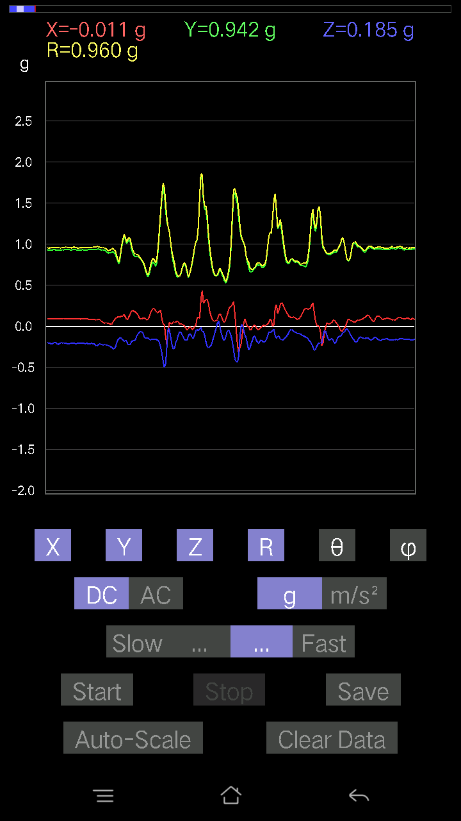
...

第十九次
...
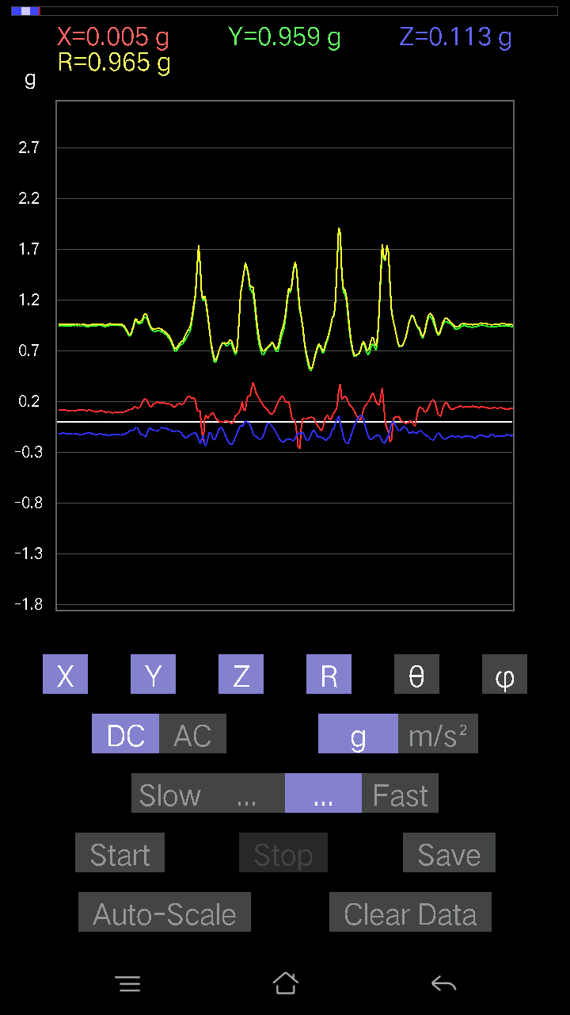
...

第二十次
...



